Tổng hợp
Tổng hợp kiểm thử chức năng
 | Pass | Fail | Not Executed | N/A | Number of testcases
BÁO CÁO TỔNG HỢP PHA TEST

Chức năng đã test |  | Pass | Fail | Not Executed | N/A | Number of testcases | Date
Đăng nhập | Lần 1 | 32 | 1 | 0 | 0 | 33 | 20/03/2024
Đăng nhập | Lần 2 | 33 | 0 | 0 | 0 | 33 | 21/03/2024
Đổi mật khẩu | Lần 1 | 27 | 1 | 0 | 0 | 28 | 05/04/2024
Đổi mật khẩu | Lần 2 | 28 | 0 | 0 | 0 | 28 | 06/04/2024
Quản lý sách | Lần 1 | 32 | 2 | 0 | 0 | 34 | 05/04/2024
Quản lý sách | Lần 2 | 34 | 0 | 0 | 0 | 34 | 06/04/2024
Quản lý nhân viên | Lần 1 | 26 | 5 | 0 | 0 | 31 | 05/04/2024
Quản lý nhân viên | Lần 2 | 31 | 0 | 0 | 0 | 31 | 06/04/2024
Quản lý tài khoản NV | Lần 1 | 25 | 0 | 0 | 0 | 25 | 05/04/2024
Tổng |  | 151 | 9 | 0 | 0 | 151

Đăng nhập
Project name: | Project name
Module name: | System test _ Đăng nhập
Created by: | Nguyễn Văn Tùng
Date of create: | 20/03/2024
Date of review | 30/03/2024

ID | Test Scenario | Test case | Pre-Conditions | Test Steps | Test Data | Expected Result | Actual Result | Satus | Tester
TC_ĐN_01 | Kiểm tra giao diện màn hình | Kiểm tra màu chữ, font, font size của tất cả các textbox | 1. Tại màn hình đăng nhập | 1. Kiểm tra textbox Tên đăng nhập 2. Kiểm tra textbox Mật khẩu | 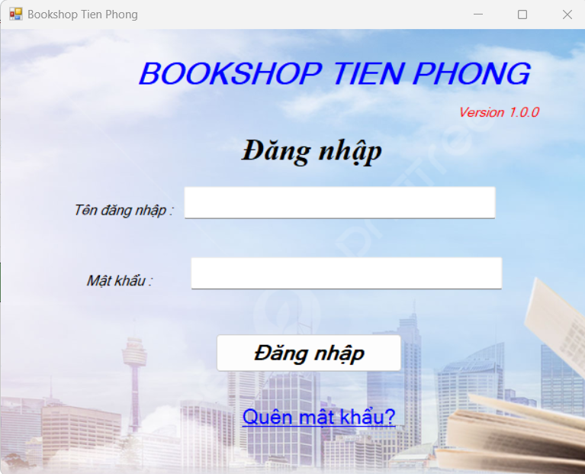 | Màu chữ controtext, font : Microsoft Sans Serif, font size: Regular 8 các textbox giống với thiết kế | Màu chữ controtext, font : Microsoft Sans Serif, font size: Regular 8 các textbox giống với thiết kế | Pass | Nguyễn Văn Tùng
TC_ĐN_02 |  | Check xử lý hệ thống khi nhấn "Tab" từ bàn phím | 1. Tại màn hình đăng nhập | 1.Focus chuột vào textbox đầu tiên của form "Login" 2.Nhấn phím "Tab" từ bàn phím |  | 2.Con trỏ chuột sẽ dịch chuyển qua các textbox từ trái sang phải,từ trên xuống dưới | 2.Con trỏ chuột sẽ dịch chuyển qua các textbox từ trái sang phải,từ trên xuống dưới | Pass | Nguyễn Văn Tùng
TC_ĐN_03 |  | Check xử lý hệ thống khi nhấn "Shift+Tab" từ bàn phím | 1. Tại màn hình đăng nhập | 1.Focus chuột vào textbox cuối cùng của form "Login" 2.Nhấn phím "Shift+Tab" từ bàn phím |  | 2. Con trỏ chuột sẽ dịch chuyển qua các textbox từ phải sang trái, từ dưới lên trên | 2. Con trỏ chuột sẽ dịch chuyển qua các textbox từ phải sang trái, từ dưới lên trên | Pass | Nguyễn Văn Tùng
TC_ĐN_04 |  | Kiểm tra khi hover vào button [Đăng Nhập] | 1. Tại màn hình đăng nhập | 1. Hover vào button Đăng nhập |  | 1.Button được hover có màu sáng, xuất hiện hình bàn tay | Button được hover có màu sáng, xuất hiện hình bàn tay | Pass | Nguyễn Văn Tùng
TC_ĐN_05 | Kiểm tra đăng nhập | Để trống field "Tên đăng nhập " |  | 1.Tiến hành để trống field "Tên đăng nhập 2.Nhập giá trị hợp lệ vào tất cả các trường còn lại 3.Nhấn button [Đăng nhập] | Tên đăng nhập: bỏ trống Mật khẩu:123456aA@ | 3.Hiện thị messagebox với nội dung:"Tên đăng nhập hoặc mật khẩu không được để trống" | 3.Hiện thị messagebox dưới field "Tên đăng nhập" với nội dung:"Tên đăng nhập hoặc mật khẩu không được để trống" | Pass | Nguyễn Văn Tùng
TC_ĐN_06 |  | Check tên đăng nhập có trong DB | 1. Đã có tài khoản để đăng nhập | 1.Nhập tên đăng nhập hợp lệ tồn tại trong DB vào field "Tên đăng nhập" 2.Nhập giá trị hợp lệ vào tất cả các trường còn lại. 3.Nhấn button[Đăng nhập] | Tên đăng nhập: khanhdinh141 Mật khẩu:123456aA@ | 3.Người dùng Login vào hệ thống thành công và hệ thống sẽ tự chuyển tới màn hình quản lý bán sách cho hiệu sách Nhã Nam | 3.Người dùng Login vào hệ thống thành công và hệ thống sẽ tự chuyển tới màn hình quản lý bán sách cho hiệu sách Nhã Nam | Pass | Nguyễn Văn Tùng
TC_ĐN_07 |  | Check độ dài tối thiểu của Tên đăng nhập | 1. Đã có tài khoản để đăng nhập | 1. Nhập tên đăng nhập hợp lệ với độ dài= 5 ký tự vào field "Tên đăng nhập" 2. Nhập giá trị hợp lệ vào tất cả các trường còn lại. 3. Nhấn button [Đăng nhập] | Tên đăng nhập: khanh Mật khẩu:123456aA@ | 3.Hiện thị messagebox với nội dung: "Tên đăng nhập phải có ít nhất 6 kí tự" | 3.Hiện thị messagebox với nội dung: "Tên đăng nhập phải có ít nhất 6 kí tự" | Pass | Nguyễn Văn Tùng
TC_ĐN_08 |  |  | 1. Đã có tài khoản để đăng nhập | 1. Nhập tên đăng nhập hợp lệ với độ dài = 6 ký tự vào field "Tên đăng nhập" 2. Nhập giá trị hợp lệ vào tất cả các trường còn lại. 3. Nhấn button [Đăng nhập] | Tên đăng nhập: AdminQL Mật khẩu:123456bB@ | 3.Người dùng Login vào hệ thống thành công và hệ thống sẽ tự chuyển tới màn hình quản lý bán sách cho hiệu sách Nhã Nam | 3.Người dùng Login vào hệ thống thành công và hệ thống sẽ tự chuyển tới màn hình quản lý bán sách cho hiệu sách Nhã Nam | Pass | Nguyễn Văn Tùng
TC_ĐN_09 |  | Nhập vào tên đăng nhập có trong DB nhưng toàn chữ hoa | 1. Đã có tài khoản để đăng nhập | 1. Nhập email hợp lệ có trong DB toàn bằng chữ hoa vào field "Tên đăng nhập" 2. Nhập giá trị hợp lệ vào tất cả các trường còn lại. 3. Nhấn button [Đăng nhập] | Tên đăng nhập: ADMINQL Mật khẩu:123456bB@ | 3.Người dùng Login vào hệ thống thành công và hệ thống sẽ tự chuyển tới màn hình quản lý bán sách cho hiệu sách Nhã Nam | 3.Người dùng Login vào hệ thống thành công và hệ thống sẽ tự chuyển tới màn hình quản lý bán sách cho hiệu sách Nhã Nam | Pass | Nguyễn Văn Tùng
TC_ĐN_10 |  | Nhập html ,java script và field "Tên đăng nhập " |  | 1.Nhập html ,java script vào field "Tên đăng nhập" Ví dụ : <script> alert ('Hello') </script> 2. Nhập giá trị hợp lệ vào tất cả các trường còn lại. 3. Nhấn button [Đăng nhập] | Tên đăng nhập: <script> alert ('Hello') </script> Mật khẩu:123456bB@ | 3. Hệ thống không thực thi đoạn html , java script đó và hiển thị thông báo lỗi nhập sai định dạng data | 3.Hiện thị messagebox với nội dung: "Sai tên đăng nhập hoặc mật khẩu!" | Pass | Nguyễn Văn Tùng
TC_ĐN_11 |  | Check Tên đăng nhập chưa tồn tại trong DB | 1. Tên đăng nhập chưa tồn tại trong DB | 1.Nhập tên đăng nhập hợp lệ chưa tồn tại trong DB vào field "Tên đăng nhập" 2.Nhập giá trị hợp lệ vào tất cả các trường còn lại. 3.Nhấn button[Đăng nhập] | Tên đăng nhập: Lelele Mật khẩu:123456bB@ | 3.Hiện thị messagebox với nội dung: "Sai tên đăng nhập hoặc mật khẩu" | 3.Hiện thị messagebox với nội dung: "Sai tên đăng nhập hoặc mật khẩu" | Pass | Nguyễn Văn Tùng
TC_ĐN_12 |  | Để trống field "Mật khẩu" |  | 1. Tiến hành để trống field "Mật khẩu" 2. Nhập giá trị hợp lệ vào tất cả các trường còn lại. 3. Nhấn button [Đăng nhập] | Tên đăng nhập: AdminQL Mật khẩu:để trống | 3. Hiển thị messagebox với nội dung : "Tên đăng nhập hoặc mật khẩu không được để trống" | 3. Hiển thị messagebox với nội dung : "Tên đăng nhập hoặc mật khẩu không được để trống" | Pass | Nguyễn Văn Tùng
TC_ĐN_13 |  | Check hiển thị ở field " Mật Khẩu" |  | 1. Nhập data vào field " Mật Khẩu" 2. Quan sát hiển thị data ở field đó | Mật khẩu:123456bB@ | 2. Password vừa nhập có định dạng : ●●●●●●●●● |  | Pass | Nguyễn Văn Tùng
TC_ĐN_14 |  | Check độ dài tối thiểu | 1. Đã có tài khoản để đăng nhập | 1. Nhập vào field " Mật khẩu" với độ dài =7 ký tự 2. Nhập giá trị hợp lệ vào tất cả các trường còn lại. 3. Nhấn button [Đăng nhập] | Tên đăng nhập: AdminQL Mật khẩu:12345@bB | 3. Hiển thị messagebox với nội dung : "Sai tên đăng nhập hoặc mật khẩu!" | 3. Hiển thị messagebox với nội dung : "Sai tên đăng nhập hoặc mật khẩu!" | Pass | Nguyễn Văn Tùng
TC_ĐN_15 |  |  | 1. Đã có tài khoản để đăng nhập | 1. Nhập hợp lệ vào field "Mật khẩu" với độ dài = 8 ký tự 2.Nhập giá trị hợp lệ vào tất cả các trường còn lại. 3. Nhấn button [Đăng nhập] | Tên đăng nhập: AdminQL Mật khẩu:123456bB@ | 3.Người dùng Login vào hệ thống thành công và hệ thống sẽ tự chuyển tới màn hình quản lý bán sách cho hiệu sách Nhã Nam | 3.Người dùng Login vào hệ thống thành công và hệ thống sẽ tự chuyển tới màn hình quản lý bán sách cho hiệu sách Nhã Nam | Pass | Nguyễn Văn Tùng
TC_ĐN_16 |  | Check độ dài tối đa | 1. Đã có tài khoản để đăng nhập | 1. Nhập chữ/số vào field với độ dài = 20 ký tự và đúng như đăng kí Password đã có 2. Nhập tên đăng nhập hợp lệ với Mật khẩu đã có. 3. Nhấn button [Đăng nhập] | Tên đăng nhập: AdminQL1 Mật khẩu:12345678901234567aA@ | 3.Người dùng Login vào hệ thống thành công và hệ thống sẽ tự chuyển tới màn hình quản lý bán sách cho hiệu sách Nhã Nam | 3.Người dùng Login vào hệ thống thành công và hệ thống sẽ tự chuyển tới màn hình quản lý bán sách cho hiệu sách Nhã Nam | Pass | Nguyễn Văn Tùng
TC_ĐN_17 |  |  | 1. Đã có tài khoản để đăng nhập | 1.Nhập chữ/số vào field với độ dài= 21 ký tự 2. Nhập giá trị hợp lệ vào tất cả các trường còn lại. 3. Nhấn button [Đăng nhập] | Tên đăng nhập: AdminQL1 Mật khẩu:12345678901234567aA@1 | 3. Hiển thị messagebox với nội dung : "Sai tên đăng nhập hoặc mật khẩu! " | 3. Hiển thị messagebox với nội dung : "Sai tên đăng nhập hoặc mật khẩu! " | Pass | Nguyễn Văn Tùng
TC_ĐN_18 |  | Nhập vào field "Mật khẩu "chứa nguyên chữ hoa với độ dài hợp lệ | 1. Đã có tài khoản để đăng nhập | 1. Nhập vào field "Mật khẩu" có độ dài trong khoảng từ 8 đến 20 ký tự chứa nguyên chữ hoa 2. Nhập giá trị hợp lệ vào tất cả các trường còn lại. 3. Nhấn button [Đăng nhập] | Tên đăng nhập: AdminQL Mật khẩu:AAAAAAAA | 1. Mỗi ký tự/space đều được hiển thị dưới dạng mã hóa là ● trên field "Mật khẩu". 3. Hiển thị error message với nội dung : "Mật khẩu phải thỏa mãn có ít nhất 8, nhiều nhất 20 kí tự và ít nhất 1 kí tự viết hoa, 1 kí tự viết thường, 1 kí tự đặc biệt, 1 kí tự số" | 1. Mỗi ký tự/space đều được hiển thị dưới dạng mã hóa là ● trên field "Mật khẩu". 3. Hiển thị error message với nội dung : "Mật khẩu phải thỏa mãn có ít nhất 8, nhiều nhất 20 kí tự và ít nhất 1 kí tự viết hoa, 1 kí tự viết thường, 1 kí tự đặc biệt, 1 kí tự số" | Pass | Nguyễn Văn Tùng
TC_ĐN_19 |  | Nhập Mật khẩu có độ dài [8,20] ký tự nhưng không có chứa chữ hoa và chữ thường |  | 1.Nhập Mật khẩu có độ dài [8,20] ký tự nhưng không có chứa chữ hoa chữ thường 2. Nhập giá trị hợp lệ vào tất cả các trường còn lại. 3. Nhấn button [Đăng nhập]" | Tên đăng nhập: AdminQL Mật khẩu:12345689@ | 1. Mỗi ký tự/space đều được hiển thị dưới dạng mã hóa là ● trên field "Mật khẩu". 3. Hiển thị messagebox với nội dung : "Mật khẩu phải thỏa mãn có ít nhất 8, nhiều nhất 20 kí tự và ít nhất 1 kí tự viết hoa, 1 kí tự viết thường, 1 kí tự đặc biệt, 1 kí tự số" | 1. Mỗi ký tự/space đều được hiển thị dưới dạng mã hóa là ● trên field "Mật khẩu". 3. Hiển thị messagebox dưới field "Mật khẩu " với nội dung : "Mật khẩu phải thỏa mãn có ít nhất 8, nhiều nhất 20 kí tự và ít nhất 1 kí tự viết hoa, 1 kí tự viết thường, 1 kí tự đặc biệt, 1 kí tự số" | Pass | Nguyễn Văn Tùng
TC_ĐN_20 |  | Nhập Mật khẩu có độ dài [8,20] ký tự nhưng không có chứa chữ thường |  | 1.Nhập mật khẩu có độ dài [8,20] ký tự nhưng không có chứa chữ thường và chữ hoa 2. Nhập tên đăng nhập hợp lệ với mật khẩu đã đăng kí. 3. Nhấn button [Đăng nhập] | Tên đăng nhập: AdminQL Mật khẩu:123456BB@ | 1. Mỗi ký tự/space đều được hiển thị dưới dạng mã hóa là ● trên field "Mật khẩu". 3. Hiển thị messagebox dưới field "Mật khẩu " với nội dung : "Mật khẩu phải thỏa mãn có ít nhất 8, nhiều nhất 20 kí tự và ít nhất 1 kí tự viết hoa, 1 kí tự viết thường, 1 kí tự đặc biệt, 1 kí tự số" | 1. Mỗi ký tự/space đều được hiển thị dưới dạng mã hóa là ● trên field "Mật khẩu". 3. Hiển thị messagebox dưới field "Mật khẩu " với nội dung : "Mật khẩu phải thỏa mãn có ít nhất 8, nhiều nhất 20 kí tự và ít nhất 1 kí tự viết hoa, 1 kí tự viết thường, 1 kí tự đặc biệt, 1 kí tự số" | Pass | Nguyễn Văn Tùng
TC_ĐN_21 |  | Nhập Mật khẩu có độ dài [8,20] ký tự nhưng không có trong DB | 1. Mật khẩu chưa tồn tại trong DB | 1.Nhập Mật khẩu có độ dài [8,20] ký tự có chứa chữ hoa và chữ thường nhưng không tồn tại trong DB 2. Nhập tên đăng nhập hợp lệ với mật khẩu đã đăng kí. 3. Nhấn button [Đăng nhập] | Tên đăng nhập: AdminQL Mật khẩu:Admin123@ | 1. Mỗi ký tự/space đều được hiển thị dưới dạng mã hóa là ● trên field "Mật khẩu". 3. Hiển thị messagebox dưới field "Mật khẩu " với nội dung : "Sai tên đăng nhập hoặc mật khẩu! " | 1. Mỗi ký tự/space đều được hiển thị dưới dạng mã hóa là ● trên field "Mật khẩu". 3. Hiển thị messagebox dưới field "Mật khẩu " với nội dung : "Sai tên đăng nhập hoặc mật khẩu! " | Pass | Nguyễn Văn Tùng
TC_ĐN_22 |  | Nhập Mật khẩu có độ dài [8,20] ký tự có chứa cả chữ hoa và chữ thường,số, kí tự đặc biệt có tồn tại trong DB | 1. Đã có tài khoản để đăng nhập | 1.Nhập Mật khẩu có độ dài [8,20] ký tự nhưng có chứa chữ hoa ,số chữ thường,kí tự đặc biệt 2. Nhập mật khẩu hợp lệ với mật khẩu đã đăng kí. 3. Nhấn button [Đăng nhập] | Tên đăng nhập: AdminQL Mật khẩu:123456bB@ | 3.Người dùng Login vào hệ thống thành công và hệ thống sẽ tự chuyển tới màn hình quản lý bán sách cho hiệu sách Nhã Nam | 3.Người dùng Login vào hệ thống thành công và hệ thống sẽ tự chuyển tới màn hình quản lý bán sách cho hiệu sách Nhã Nam | Pass | Nguyễn Văn Tùng
TC_ĐN_23 |  | Nhấn button [Quên mật khẩu?] |  | 1.Nhấn nút button [Quên mật khẩu?] |  | 1.hệ thống sẽ hiện thị thông tin "Vui lòng liên hệ chủ cửa hàng để lấy lại mật khẩu" | 1.hệ thống sẽ hiện thị thông tin "Vui lòng liên hệ chủ cửa hàng để lấy lại mật khẩu" | Pass | Nguyễn Văn Tùng
TC_ĐN_24 |  | Đăng nhập thành công khi click chuột vào button [Đăng nhập] | 1. Đã có tài khoản để đăng nhập | 1. Nhập valid data hợp lệ vào tất cả các field. 2. Click chuột và button [Đăng nhập] | Tên đăng nhập: AdminQL Mật khẩu:123456bB@ | 2.Người dùng Login vào hệ thống thành công và hệ thống sẽ tự chuyển tới màn hình quản lý bán sách cho hiệu sách Nhã Nam | 2.Người dùng Login vào hệ thống thành công và hệ thống sẽ tự chuyển tới màn hình quản lý bán sách cho hiệu sách Nhã Nam | Pass | Nguyễn Văn Tùng
TC_ĐN_25 |  | Đăng nhập thành công khi nhấn Enter từ bàn phím | 1. Đã có tài khoản để đăng nhập | 1. Nhập valid data hợp lệ vào tất cả các field. 2. Nhấn Enter từ bàn phím | Tên đăng nhập: AdminQL Mật khẩu:123456bB@ | 2.Người dùng Login vào hệ thống thành công và hệ thống sẽ tự chuyển tới màn hình quản lý bán sách cho hiệu sách Nhã Nam | 2.Người dùng Login vào hệ thống thành công và hệ thống sẽ tự chuyển tới màn hình quản lý bán sách cho hiệu sách Nhã Nam | Pass | Nguyễn Văn Tùng
TC_ĐN_26 |  | Đăng nhập không thành công khi bỏ trống tất cả các field bắt buộc phải nhập |  | 1. Bỏ trống tất cả các field bắt buộc phải nhập 2. Click chuột và button [Đăng nhập] | Tên đăng nhập: bỏ trống Mật khẩu:bỏ trống | 2. Hiển thị messagebox dưới field mà bạn vừa nhập bỏ trống : " Tên đăng nhập hoặc mật khẩu không được để trống" => Login không thành công | 2. Hiển thị messagebox dưới field mà bạn vừa nhập bỏ trống : " Tên đăng nhập hoặc mật khẩu không được để trống" => Login không thành công | Pass | Nguyễn Văn Tùng
TC_ĐN_27 |  | Đăng nhập không thành công khi nhập sai tên đăng nhập +mật khẩu có tồn tại trong DB nhưng không phải là một cặp(tên đăng nhập a+ mật khẩu b) | 1.Tên đăng nhập có trong DB 2.Mật khẩu có trong DB 3.Tên đăng nhập + mật khẩu không phải một cặp | 1. Nhập tất cả các field bắt buộc phải nhập trong đó email + password có tồn tại trong DB nhưng không là 1 cặp 2. Click chuột và button [Đăng nhập] | Tên đăng nhập: AdminQL Mật khẩu:123456aA@ | 2. Hiển thị messagebox với nội dung " Sai tên đăng nhập hoặc mật khẩu!" => Login không thành công | 2. Hiển thị messagebox với nội dung " Sai tên đăng nhập hoặc mật khẩu!" => Login không thành công | Pass | Nguyễn Văn Tùng
TC_ĐN_28 |  | Đăng nhập không thành công khi nhập sai tên tài khoản +mật khẩu không tồn tại trong DB | 1.Tên đăng nhập + mật khẩu không có trong DB | 1. Nhập tất cả các field bắt buộc phải nhập trong đó tên đăng nhập+ mật khẩu không tồn tại trong DB 2. Click chuột và button [Đăng nhập] | Tên đăng nhập:AdminQLL Mật khẩu:123456bBN@ | 2. Hiển thị messagebox với nội dung: " Sai tên đăng nhập hoặc mật khẩu!" =>Login không thành công | 2. Hiển thị messageboxvới nội dung: " Sai tên đăng nhập hoặc mật khẩu!" =>Login không thành công | Pass | Nguyễn Văn Tùng
TC_ĐN_29 |  | Đăng nhập không thành công khi nhập sql connection |  | 1. Nhập tất cả các field bắt buộc phải nhập trong đó tên đăng nhập hoặc mật khẩu là đoạn sql vd:a' or '1'='1' 2. Click chuột và button [Đăng nhập] | Tên đăng nhập:a' or '1'='1' Mật khẩu:123456bB@ | 2. Hiển thị messagebox với nội dung : " Sai tên đăng nhập hoặc mật khẩu!" => Đăng nhập không thành công | 2. Hiển thị messagebox với nội dung : " Sai tên đăng nhập hoặc mật khẩu!" => Đăng nhập không thành công | Pass | Nguyễn Văn Tùng
TC_ĐN_30 |  | Đăng nhập không thành công khi nhập thông tin tài khoản đã bị khóa |  | 1. Nhập tất cả các field bắt buộc phải nhập trong đó tài khoản đã bị khóa 2. Click chuột và button [Đăng nhập] | Tên đăng nhập:AdminQL1 Mật khẩu:12345678901234567aA@ | 2. Hiển thị messagebox với nội dung : " Tài khoản của bạn đã bị khóa, vui lòng liên hệ quản trị viên nếu có sai sót" => Đăng nhập không thành công | 2. Hiển thị messagebox với nội dung : " Sai tên đăng nhập hoặc mật khẩu!" => Đăng nhập không thành công | Pass | Nguyễn Văn Tùng
TC_ĐN_31 | Kiểm tra xem hệ thống có chuyển hướng khi người dùng đăng nhập thành công | Kiểm tra xem hệ thống có chuyển hướng khi người dùng đăng nhập thành công | 1.Tên đăng nhập + mật khẩu là một cặpcó trong DB | 1. Nhập valid data hợp lệ vào tất cả các field. 2. Click chuột và button [Đăng nhập] | Tên đăng nhập: AdminQL Mật khẩu:123456bB@ | 2.Người dùng Login vào hệ thống thành công và hệ thống sẽ tự chuyển tới màn hình quản lý bán sách cho hiệu sách Nhã Nam | 2.Người dùng Login vào hệ thống thành công và hệ thống sẽ tự chuyển tới màn hình quản lý bán sách cho hiệu sách Nhã Nam | Pass | Nguyễn Văn Tùng
TC_ĐN_32 | Kiểm tra đăng nhập khi nhấn "X" | Thoát trang thi nhấn dấu "X" | 1. Tại màn hình đăng nhập | 1.Tại màn hình ấn "X" thoát trang |  | 1.Trang sẽ được đóng,trở về màn hình Window | 1.Trang sẽ được đóng,trở về màn hình Window | Pass | Nguyễn Văn Tùng

Đổi mật khẩu
Project name: | Project name
Module name: | System test _ Đổi mật khẩu
Created by: | Nguyễn Văn Tùng
Date of create: | 2024-03-20
Date of review | 30/03/2024

ID | Test Scenario | Test case | Pre-Conditions | Test Steps | Test Data | Expected Result | Actual Result | Satus | Tester
TC_ĐMK_01 | Kiểm tra giao diện màn hình | Kiểm tra màu chữ, font, font size của tất cả các textbox | 1. Tại màn hình đổi mật khẩu | 1. Kiểm tra textbox mật khẩu cũ 2. Kiểm tra textbox Mật khẩu mới 3. Kiểm tra textbox Nhập lại mật khẩu mới |  | Màu chữ controtext, font : Microsoft Sans Serif, font size: Regular 8 các textbox giống với thiết kế | Màu chữ controtext, font : Microsoft Sans Serif, font size: Regular 8 các textbox giống với thiết kế | Pass
TC_ĐMK_02 |  | Kiểm tra màu chữ, màu nền của các button | 1. Tại màn hình đổi mật khẩu | 1. Kiểm tra màu chữ, màu nền button Xác nhận 2. Kiểm tra màu chữ, màu nền button Hủy |  | Màu chữ :ButtonHighlight,màu nền các button giống với thiết kế: màu RGV: 187, 134, 252 | Màu chữ :ButtonHighlight,màu nền các button giống với thiết kế: màu RGV: 187, 134, 252 | Pass
TC_ĐMK_03 |  | Check xử lý hệ thống khi nhấn "Tab" từ bàn phím | 1. Tại màn hình đổi mật khẩu | 1.Focus chuột vào textbox đầu tiên của form "Đổi mật khẩu" 2.Nhấn phím "Tab" từ bàn phím |  | 2.Con trỏ chuột sẽ dịch chuyển qua các textbox từ trái sang phải,từ trên xuống dưới | 2.Con trỏ chuột sẽ dịch chuyển qua các textbox từ trái sang phải,từ trên xuống dưới | Pass
TC_ĐMK_04 |  | Check xử lý hệ thống khi nhấn "Shift+Tab" từ bàn phím | 1. Tại màn hình đổi mật khẩu | 1.Focus chuột vào textbox cuối cùng của form "Đổi mật khẩu" 2.Nhấn phím "Shift+Tab" từ bàn phím |  | 2. Con trỏ chuột sẽ dịch chuyển qua các textbox từ phải sang trái, từ dưới lên trên | 2. Con trỏ chuột sẽ dịch chuyển qua các textbox từ phải sang trái, từ dưới lên trên | Pass
TC_ĐMK_05 |  | Kiểm tra khi hover vào các button | 1. Tại màn hình đổi mật khẩu | 1. Hover vào button Xác nhận |  | Button được hover có màu sáng, xuất hiện hình bàn tay | Button được hover có màu sáng, xuất hiện hình bàn tay | Pass
TC_ĐMK_06 | Kiểm tra đổi mật khẩu | Để trống field "Mật khẩu cũ " | 1. Tại màn hình đổi mật khẩu (Với : tên đăng nhập:nguyenle Mật khẩu : Lele015@) | 1.Tiến hành để trống field "Mật khẩu cũ" 2.Nhập giá trị hợp lệ vào tất cả các trường còn lại 3.Nhấn button [Xác nhận] | Mật khẩu cũ:để trống Mật khẩu mới:Lele016@ Nhập lại mật khẩu mới:Lele016@ | 3.Hiện thị messagebox với nội dung:"Thiếu thông tin bắt buộc" | 3.Hiện thị messagebox với nội dung:"Thiếu thông tin bắt buộc" | Pass
TC_ĐMK_07 |  | Để trống field "Mật khẩu mới " | 1. Tại màn hình đổi mật khẩu (Với : tên đăng nhập:nguyenle Mật khẩu : Lele015@) | 1.Để trống field "Mật khẩu mới" 2. Nhập đầy đủ hợp lệ vào các trường còn lại 3. Nhấn button [Xác nhận] | Mật khẩu cũ:Lele015@ Mật khẩu mới:để trống Nhập lại mật khẩu mới:Lele016@ | 3.Hiện thị messagebox với nội dung:"Thiếu thông tin bắt buộc" | 3.Hiện thị messagebox với nội dung:"Thiếu thông tin bắt buộc" | Pass
TC_ĐMK_08 |  | Để trống field "Nhập lại mật khẩu mới " | 1. Tại màn hình đổi mật khẩu (Với : tên đăng nhập:nguyenle Mật khẩu : Lele015@) | 1.Để trống field "Nhập lại mật khẩu mới" 2. Nhập đầy đủ hợp lệ vào các trường còn lại 3. Nhấn button [Xác nhận] | Mật khẩu cũ:Lele015@ Mật khẩu mới:Lele016@ Nhập lại mật khẩu mới:để trống | 3.Hiện thị messagebox với nội dung: "Thiếu thông tin bắt buộc" | 3.Hiện thị messagebox với nội dung: "Thiếu thông tin bắt buộc" | Pass
TC_ĐMK_09 |  | Mật khẩu cũ không khớp với DB | 1. Tại màn hình đổi mật khẩu (Với : tên đăng nhập:nguyenle Mật khẩu : Lele015@) | 1. Nhập mật khẩu cũ không hợp lệ 2. Nhập giá trị hợp lệ vào tất cả các trường còn lại. 3. Nhấn button [Xác nhận] | Mật khẩu cũ:Lele0151@ Mật khẩu mới:Lele016@ Nhập lại mật khẩu mới:Lele016@ | 3.Hiện thị messagebox với nội dung: "Có lỗi xảy ra khi đổi mật khẩu" | 3.Hiện thị messagebox với nội dung: "Có lỗi xảy ra khi đổi mật khẩu" | Pass
TC_ĐMK_10 |  | Mật khẩu cũ khớp với DB | 1. Tại màn hình đổi mật khẩu (Với : tên đăng nhập:nguyenle Mật khẩu : Lele015@) | 1. Nhập mật khẩu cũ hợp lệ 2. Nhập giá trị hợp lệ vào tất cả các trường còn lại. 3. Nhấn button [Xác nhận] | Mật khẩu cũ:Lele015@ Mật khẩu mới:Lele016@ Nhập lại mật khẩu mới:Lele016@ | 3. Đổi mật khẩu thành công , chuyển ra màn hình đăng nhập mời đăng nhập lại | 3. Đổi mật khẩu thành công , chuyển ra màn hình đăng nhập mời đăng nhập lại | Pass
TC_ĐMK_11 |  | Nhập html ,java script và field | 1. Tại màn hình đổi mật khẩu (Với : tên đăng nhập:nguyenle Mật khẩu : Lele016@) | 1.Nhập html ,java script vào field mật khẩu Ví dụ : <script> alert ('Hello') </script> 2. Nhập giá trị hợp lệ vào tất cả các trường còn lại. 3. Nhấn button [Xác nhận] | Mật khẩu cũ:<script> alert ('Hello') </script> Mật khẩu mới:Lele017@ Nhập lại mật khẩu mới:Lele017@ | 3. Hệ thống không thực thi đoạn html , java script đó và Hiện thị messagebox với nội dung: "Mật khẩu phải thỏa mãn có ít nhất 8,nhiều nhất 20 kí tự và ít nhất 1 kí tự viết hoa, 1 kí tự viết thường, 1 kí tự đặc biệt, 1 kí tự số" | 3. Hệ thống không thực thi đoạn html , java script đó và Hiện thị messagebox với nội dung: "Mật khẩu phải thỏa mãn có ít nhất 8,nhiều nhất 20 kí tự và ít nhất 1 kí tự viết hoa, 1 kí tự viết thường, 1 kí tự đặc biệt, 1 kí tự số" | Pass
TC_ĐMK_12 |  | Check hiển thị ở các field | 1. Tại màn hình đổi mật khẩu (Với : tên đăng nhập:nguyenle Mật khẩu : Lele017@) | 1. Nhập data vào field 2. Quan sát hiển thị data ở field đó | Mật khẩu cũ:Lele016@ Mật khẩu mới:Lele017@ Nhập lại mật khẩu mới:Lele017@ | 2. Password vừa nhập có định dạng : ●●●●●●●●● | 2. Password vừa nhập có định dạng : ●●●●●●●●● | Pass
TC_ĐMK_13 |  | Check độ dài tối thiểu "Mật khẩu mới" | 1. Tại màn hình đổi mật khẩu (Với : tên đăng nhập:nguyenle Mật khẩu : Lele017@) | 1. Nhập chữ/số vào field " Mật khẩu mới" với độ dài =7 ký tự 2. Nhập giá trị hợp lệ vào tất cả các trường còn lại. 3. Nhấn button [Xác nhận] | Mật khẩu cũ:Lele016@ Mật khẩu mới:Lele017 Nhập lại mật khẩu mới:Lele017 | 3. Hiển thị messagebox dưới field "Mật khẩu " với nội dung : "Mật khẩu phải thỏa mãn có ít nhất 8, nhiều nhất 20 kí tự và ít nhất 1 kí tự viết hoa, 1 kí tự viết thường, 1 kí tự đặc biệt, 1 kí tự số " | 3. Hiển thị messagebox dưới field "Mật khẩu " với nội dung : "Mật khẩu phải thỏa mãn có ít nhất 8, nhiều nhất 20 kí tự và ít nhất 1 kí tự viết hoa, 1 kí tự viết thường, 1 kí tự đặc biệt, 1 kí tự số "
TC_ĐMK_14 |  |  | 1. Tại màn hình đổi mật khẩu (Với : tên đăng nhập:nguyenle Mật khẩu : Lele017@) | 1. Nhập chữ/số vào field "Mật khẩu mới" với độ dài = 8 ký tự bao gồm chữ hoa và thường 2.Nhập giá trị hợp lệ vào tất cả các trường còn lại. 3. Nhấn button [Xác nhận] | Mật khẩu cũ:Lele016@ Mật khẩu mới:Lele017@ Nhập lại mật khẩu mới:Lele017@ | 3. Đổi mật khẩu thành công , chuyển ra màn hình đăng nhập mời đăng nhập lại | 3. Đổi mật khẩu thành công , chuyển ra màn hình đăng nhập mời đăng nhập lại
TC_ĐMK_15 |  | Check độ dài tối đa "Mật khẩu mới" | 1. Tại màn hình đổi mật khẩu (Với : tên đăng nhập:nguyenle Mật khẩu : Lele018@) | 1. Nhập hợp lệ vào field mật khẩu mới với độ dài= 20 ký tự 2. Nhập hợp lệ tất cả trường còn lại. 3. Nhấn button [Xác nhận] | Mật khẩu cũ:Lele017@ Mật khẩu mới:Lele018987654 321123@ Nhập lại mật khẩu mới: Lele018987654321123@ | 3. Đổi mật khẩu thành công , chuyển ra màn hình đăng nhập mời đăng nhập lại | 3. Đổi mật khẩu thành công , chuyển ra màn hình đăng nhập mời đăng nhập lại
TC_ĐMK_16 |  |  | 1. Tại màn hình đổi mật khẩu (Với : tên đăng nhập:nguyenle Mật khẩu : Lele018987654321123@) | 1. Nhập hợp lệ vào field mật khẩu mới với độ dài= 21 ký tự 2. Nhập hợp lệ tất cả trường còn lại. 3. Nhấn button [Xác nhận] | Mật khẩu cũ:Lele018987654 321123@ Mật khẩu mới:Lele018987654 3211234@ Nhập lại mật khẩu mới: Lele0189876543211234@ | 3. Hiển thị messagebox với nội dung : "Mật khẩu phải thỏa mãn có ít nhất 8,nhiều nhất 20 kí tự và ít nhất 1 kí tự viết hoa, 1 kí tự viết thường, 1 kí tự đặc biệt, 1 kí tự số" | 3. Đổi mật khẩu thành công , chuyển ra màn hình đăng nhập mời đăng nhập lại | Pass
TC_ĐMK_17 |  | Nhập vào field "Mật khẩu mới" đặc biệt chứa nguyên chữ hoa với độ dài hợp lệ | 1. Tại màn hình đổi mật khẩu (Với : tên đăng nhập:nguyenle Mật khẩu : Lele018987654321123@) | 1. Nhập vào field "Mật khẩu mới" có độ dài trong khoảng từ 8 đến 20 ký tự chứa nguyên chữ hoa 2. Nhập giá trị hợp lệ vào tất cả các trường còn lại. 3. Nhấn button [Xác nhận] | Mật khẩu cũ:Lele018987654 321123@ Mật khẩu mới:AAAAAAAA Nhập lại mật khẩu mới:AAAAAAAA | 1. Mỗi ký tự/space đều được hiển thị dưới dạng mã hóa là * trên field "Mật khẩu mới". 3. Hiển thị messagebox dưới field "Mật khẩu " với nội dung : "Mật khẩu phải thỏa mãn có ít nhất 8, nhiều nhất 20 kí tự và ít nhất 1 kí tự viết hoa, 1 kí tự viết thường, 1 kí tự đặc biệt, 1 kí tự số" | 1. Mỗi ký tự/space đều được hiển thị dưới dạng mã hóa là * trên field "Mật khẩu mới". 3. Hiển thị messagebox dưới field "Mật khẩu " với nội dung : "Mật khẩu phải thỏa mãn có ít nhất 8, nhiều nhất 20 kí tự và ít nhất 1 kí tự viết hoa, 1 kí tự viết thường, 1 kí tự đặc biệt, 1 kí tự số" | Pass
TC_ĐMK_18 |  | Nhập Mật khẩu mới có độ dài [8,20] ký tự nhưng không có chứa chữ hoa và chữ thường | 1. Tại màn hình đổi mật khẩu (Với : tên đăng nhập:nguyenle Mật khẩu : Lele018987654321123@) | 1.Nhập Mật khẩu mới có độ dài [8,20] ký tự nhưng không có chứa chữ hoa chữ thường 2. Nhập giá trị hợp lệ vào tất cả các trường còn lại. 3. Nhấn button [Xác nhận] | Mật khẩu cũ:Lele018987654 321123@ Mật khẩu mới:12345678 Nhập lại mật khẩu mới:12345678 | 1. Mỗi ký tự/space đều được hiển thị dưới dạng mã hóa là * trên field "Mật khẩu". 3. Hiển thị messagebox dưới field "Mật khẩu mới " với nội dung : "Mật khẩu phải thỏa mãn có ít nhất 8, nhiều nhất 20 kí tự và ít nhất 1 kí tự viết hoa, 1 kí tự viết thường,1 kí tự đặc biệt, 1 kí tự số " | 1. Mỗi ký tự/space đều được hiển thị dưới dạng mã hóa là * trên field "Mật khẩu". 3. Hiển thị messagebox dưới field "Mật khẩu mới " với nội dung : "Mật khẩu phải thỏa mãn có ít nhất 8, nhiều nhất 20 kí tự và ít nhất 1 kí tự viết hoa, 1 kí tự viết thường,1 kí tự đặc biệt, 1 kí tự số " | Pass
TC_ĐMK_19 |  | Nhập Mật khẩu mới có độ dài [8,20] ký tự nhưng không có chứa chữ thường | 1. Tại màn hình đổi mật khẩu (Với : tên đăng nhập:nguyenle Mật khẩu : Lele018987654321123@) | 1.Nhập mật khẩu mới có độ dài [8,20] ký tự nhưng không có chứa chữ thường và chữ hoa 2. Nhập giá trị hợp lệ vào tất cả các trường còn lại. 3. Nhấn button [Xác nhận] | Mật khẩu cũ:Lele018987654 321123@ Mật khẩu mới:LELE018@ Nhập lại mật khẩu mới:LELE018@ | 1. Mỗi ký tự/space đều được hiển thị dưới dạng mã hóa là * trên field "Mật khẩu mới". 3. Hiển thị messagebox dưới field "Mật khẩu " với nội dung : "Mật khẩu phải thỏa mãn có ít nhất 8, nhiều nhất 20 kí tự và ít nhất 1 kí tự viết hoa, 1 kí tự viết thường,1 kí tự đặc biệt, 1 kí tự số " | 1. Mỗi ký tự/space đều được hiển thị dưới dạng mã hóa là * trên field "Mật khẩu mới". 3. Hiển thị messagebox dưới field "Mật khẩu " với nội dung : "Mật khẩu phải thỏa mãn có ít nhất 8, nhiều nhất 20 kí tự và ít nhất 1 kí tự viết hoa, 1 kí tự viết thường,1 kí tự đặc biệt, 1 kí tự số " | Pass
TC_ĐMK_20 |  | Nhập Mật khẩu mới có độ dài [8,20] ký tự có chứa cả chữ hoa và chữ thường,số, kí tự đặc biệt | 1. Tại màn hình đổi mật khẩu (Với : tên đăng nhập:nguyenle Mật khẩu : Lele018987654321123@) | 1.Nhập Mật khẩu mới có độ dài [8,20] ký tự nhưng có chứa chữ hoa, chữ thường,số và kí tự đặc biệt 2. Nhập giá trị hợp lệ vào tất cả các trường còn lại. 3. Nhấn button [Xác nhận] | Mật khẩu cũ:Lele018987654 321123@ Mật khẩu mới:Lele018@ Nhập lại mật khẩu mới:Lele018@ | 3. Đổi mật khẩu thành công , chuyển ra màn hình đăng nhập mời đăng nhập lại | 3. Đổi mật khẩu thành công , chuyển ra màn hình đăng nhập mời đăng nhập lại | Pass
TC_ĐMK_21 |  | Đổi mật khẩu thành công khi click chuột vào button [Xác nhận] | 1. Tại màn hình đổi mật khẩu (Với : tên đăng nhập:nguyenle Mật khẩu : Lele019@) | 1. Nhập valid data vào tất cả các field. 2. Click chuột và button [Xác nhận] | Mật khẩu cũ:Lele018@ Mật khẩu mới:Lele019@ Nhập lại mật khẩu mới:Lele019@ | 3. Đổi mật khẩu thành công , chuyển ra màn hình đăng nhập mời đăng nhập lại | 3. Đổi mật khẩu thành công , chuyển ra màn hình đăng nhập mời đăng nhập lại | Pass
TC_ĐMK_22 |  | Đổi mật khẩu thành công khi nhấn Enter từ bàn phím | 1. Tại màn hình đổi mật khẩu (Với : tên đăng nhập:nguyenle Mật khẩu : Lele020@) | 1. Nhập valid data vào tất cả các field. 2. Nhấn Enter từ bàn phím | Mật khẩu cũ:Lele019@ Mật khẩu mới:Lele020@ Nhập lại mật khẩu mới:Lele020@ | 3. Đổi mật khẩu thành công , chuyển ra màn hình đăng nhập mời đăng nhập lại | 3. Đổi mật khẩu thành công , chuyển ra màn hình đăng nhập mời đăng nhập lại | Pass
TC_ĐMK_23 |  | Đổi mật khẩu không thành công khi bỏ trống tất cả các field bắt buộc phải nhập | 1. Tại màn hình đổi mật khẩu (Với : tên đăng nhập:nguyenle Mật khẩu : Lele021@) | 1. Bỏ trống tất cả các field bắt buộc phải nhập 2. Click chuột và button [Xác nhận] | Mật khẩu cũ:để trống Mật khẩu mới:để trống Nhập lại mật khẩu mới:để trống | 2. Hiển thị messagebox dưới field mà bạn vừa nhập bỏ trống : " Thiếu thông tin bắt buộc" | 2. Hiển thị messagebox dưới field mà bạn vừa nhập bỏ trống : " Thiếu thông tin bắt buộc" | Pass
TC_ĐMK_24 |  | Đổi mật khẩu không thành công khi nhập mật khẩu mới không khớp ô nhập lại mật khẩu | 1. Tại màn hình đổi mật khẩu (Với : tên đăng nhập:nguyenle Mật khẩu : Lele021@) | 1.Nhập lại mật khẩu mới không khớp mật khẩu mới 2. Nhập giá trị hợp lệ vào tất cả các trường còn lại. | Mật khẩu cũ:Lele020@ Mật khẩu mới:Lele021@ Nhập lại mật khẩu mới:Lele022@ | 2. Hiển thị messagebox dưới field mà bạn vừa nhập : " Xác nhận mật khẩu mới không chính xác" | 2. Hiển thị messagebox dưới field mà bạn vừa nhập : " Xác nhận mật khẩu mới không chính xác" | Pass
TC_ĐMK_25 |  | Đổi mật khẩu không thành công khi nhập sql connection | 1. Tại màn hình đổi mật khẩu (Với : tên đăng nhập:nguyenle Mật khẩu : Lele021@) | 1. Nhập tất cả các field bắt buộc phải nhập trong đó mật khẩu mới hoặc mật khẩu mới là đoạn sql vd:a' or '1'='1' 2. Click chuột và button [Xác nhận] | Mật khẩu cũ:Lele021@ Mật khẩu mới:a' or '1'='1' Nhập lại mật khẩu mới:a' or '1'='1' | 2. Hiển thị messagebox dưới field mà bạn vừa nhập : " Mật khẩu phải thỏa mãn có ít nhất 8, nhiều nhất 20 kí tự và ít nhất 1 kí tự viết hoa, 1 kí tự viết thường, 1 kí tự đặc biệt, 1 kí tự số" | 2. Hiển thị messagebox dưới field mà bạn vừa nhập : " Mật khẩu phải thỏa mãn có ít nhất 8, nhiều nhất 20 kí tự và ít nhất 1 kí tự viết hoa, 1 kí tự viết thường, 1 kí tự đặc biệt, 1 kí tự số" | Pass
TC_ĐMK_26 | Kiểm tra đđổi mật khẩu khi nhấn "X" | Thoát trang khi nhấn dấu "X" | 1. Tại màn hình đổi mật khẩu | 1.Tại màn hình ấn "X" thoát trang |  | 1.Trang sẽ được đóng,trở về trang chủ | 1.Trang sẽ được đóng,trở về trang chủ | Pass

QL Sách
Project name: | Project name
Module name: | System test _ QLSach
Created by: | Hoàng Trung Phong
Date of create: | 2024-04-01
Date of review | 02/04/2024

ID | Test Scenario | Test case | Pre-Conditions | Test Steps | Test Data | Expected Result | Actual Result | Satus | Tester
TC_S_01 | Kiểm tra giao diện | Kiểm tra hiển thị màn Quản lý sách | 1. Trang quản lý cửa hàng | 1. Nhấn chọn Quản lý sách | 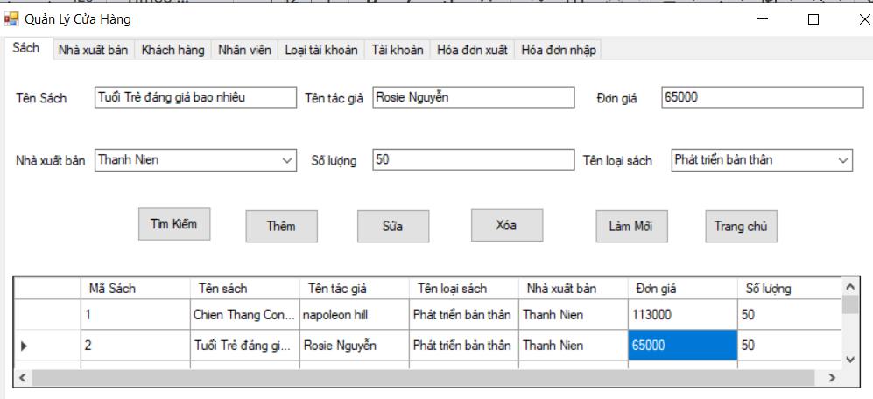 | Đi tới màn Quản lý sách | Đi tới màn Quản lý sách | Pass | Trần Thị Thu Hiền
TC_S_02 |  | Kiểm tra màu chữ, font, font size của tất cả các textbox | 1. Trang quản lý cửa hàng | 1. Kiểm tra textbox Tên Sách 2. Kiểm tra texbox Tên Tác giả 3.Kiểm tra comboBox Nhà xuất bản 4. Kiểm tra comboBox Tên sách 5.Kiểm tra texbox Số lượng 6.Kiểm tra texbox Đơn giá |  | Màu chữ, font, font size các textbox giống với thiết kế | Màu chữ, font, font size các textbox giống với thiết kế | Pass | Trần Thị Thu Hiền
TC_S_03 |  | Kiểm tra màu chữ, màu nền của các button | 1. Trang quản lý cửa hàng | 1. Kiểm tra màu chữ, màu nền button Thêm, Sửa, Xóa, Tìm kiếm,Làm mới,Trang chủ |  | Màu chữ, màu nền các button giống với thiết kế | Màu chữ, màu nền các button giống với thiết kế | Pass | Trần Thị Thu Hiền
TC_S_04 |  | Kiểm tra các label sử dụng cùng 1 loại font, cỡ chữ. | 1. Trang quản lý cửa hàng |  |  | Các label sử dụng cùng 1 loại font, cỡ chữ. | Các label sử dụng cùng 1 loại font, cỡ chữ. | Pass | Trần Thị Thu Hiền
TC_S_05 |  | Kiểm tra khi hover vào các button | 1. Trang quản lý cửa hàng | 1. Hover vào các button |  | Button được hover có màu sáng | Button được hover có màu sáng | Pass | Trần Thị Thu Hiền
TC_S_06 | Kiểm tra lựa chọn "Tên sách" | Nhập gía trị trống vào trường | 1. Tại trang quản lý sách | 1. Bỏ trống nhập Tên sách 2. Nhập đúng các trường còn lại 3. Bấm button Thêm | Màn hình hiển thị: + Tên sách:N/A + Tên tác giả: Mai + Số lượng : 1 + Đơn giá :1000 + Tên loại sách :Tâm lý + Nhà xuất bản : Tiền phong | Thông báo "Không được để rỗng" | Thông báo "Không được để rỗng" | Pass | Trần Thị Thu Hiền
TC_S_07 |  | Kiểm tra nhập tên sách đã tồn tại trong hệ thống | 1. Tại trang quản lý sách | 1. Nhập tên sách đã tồn tại trong hệ thống 3. Các trường còn lại đã tồn tại trong hệ thống 4. Nhấn button "Thêm" | Màn hình hiển thị: + Tên sách:Tuổi trẻ đáng giá bao nhiêu + Tên tác giả: Mai + Số lượng : 1 + Đơn giá :1000 + Tên loại sách :Tâm lý + Nhà xuất bản : Tiền phong | Hiển thị thông báo"Không được nhập trùng tên sách" | Hiển thị thông báo"Không được nhập trùng tên sách" | Pass | Trần Thị Thu Hiền
TC_S_08 | Kiểm tra lựa chọn "Tên tác giả" | Nhập gía trị trống vào trường | 1. Tại trang quản lý sách | 1. Bỏ trống nhập Tên tác giả 2. Nhập đúng các trường còn lại 3. Bấm button Thêm | Màn hình hiển thị: + Tên sách: Đắc nhân tâm + Tên tác giả: bỏ trống + Số lượng : 1 + Đơn giá :1000 + Tên loại sách :Tâm lý + Nhà xuất bản : Tiền phong | Thông báo "Không được để rỗng" | Thông báo "Không được để rỗng" | Pass | Trần Thị Thu Hiền
TC_S_09 | Kiểm tra lựa chọn Nhà xuất bản | Kiểm tra hiển thị thông tin trong dropdown list Nhà xuất bản | 1. Tại trang quản lý sách | 1. Nhấn chọn dropdown list Nhà xuất bản | Màn hình hiển thị: + Tên sách:Tuổi trẻ đáng giá bao nhiêu + Tên tác giả: Mai + Số lượng : 1 + Đơn giá :1000 + Tên loại sách :Tâm lý + Nhà xuất bản : Nhà xuất bản | Hiển thị dữ liệu như đã được set trong DB | Hiển thị dữ liệu như đã được set trong DB | Pass | Trần Thị Thu Hiền
TC_S_10 | Kiểm tra Đơn giá | Kiểm tra bỏ trống trường "Đơn giá" | 1. Tại trang quản lý sách | 1. Bỏ trống trường nhập đơn giá 2. Nhập đúng các trường còn lại 3. Bấm button "Thêm" | Màn hình hiển thị: + Tên sách:Tuổi trẻ đáng giá + Tên tác giả: Mai + Số lượng : 1 + Đơn giá : bỏ trống + Tên loại sách :Tâm lý + Nhà xuất bản : Thanh Niên | Thông báo "Không được để trống" | Thông báo "Không được để trống" | Pass | Trần Thị Thu Hiền
TC_S_11 |  | Kiểm tra nhập đơn giá =< 0 | 1. Tại trang quản lý sách | 1. Nhập Đơn giá =< 0 3. Các trường còn lại nhập hợp lệ 4. Nhấn button "Thêm" | Màn hình hiển thị: + Tên sách:Tuổi trẻ đáng giá + Tên tác giả: Mai + Số lượng : 1 + Đơn giá : -1000 + Tên loại sách :Tâm lý + Nhà xuất bản : Thanh Niên | Hiển thị thông báo" Không được nhập số âm" | Hiển thị thông báo" Không được nhập số âm" | Pass | Trần Thị Thu Hiền
TC_S_12 | Kiểm tra lựa chọn Tên loại sách | Kiểm tra hiển thị thông tin trong dropdown list Tên loại sách | 1. Tại trang quản lý sách | 1. Nhấn chọn dropdown list Tên loại sách | Màn hình hiển thị: + Tên sách:Tuổi trẻ đáng giá + Tên tác giả: Mai + Số lượng : 1 + Đơn giá : 30000 + Tên loại sách :Tâm lý + Nhà xuất bản : Thanh Niên | Hiển thị dữ liệu như đã được set trong DB | Hiển thị dữ liệu như đã được set trong DB | Pass | Trần Thị Thu Hiền
TC_S_13 | Kiểm tra Số lượng | Kiểm tra bỏ trống trường "Số lượng" | 1. Tại trang quản lý sách | 1. Bỏ trống trường nhập số lượng 2. Nhập đúng các trường còn lại 3. Bấm button "Thêm" | Màn hình hiển thị: + Tên sách:Tuổi trẻ đáng giá + Tên tác giả: Mai + Số lượng : bỏ trống + Đơn giá : 30000 + Tên loại sách :Tâm lý + Nhà xuất bản : Thanh Niên | Thông báo "Không được để trống" | Thông báo "Không được để trống" | Pass | Trần Thị Thu Hiền
TC_S_14 |  | Kiểm tra nhập số lượng =< 0 | 1. Tại trang quản lý sách | 1. Nhập Số lượng < 0 3. Các trường còn lại nhập hợp lệ 4. Nhấn button "Thêm" | Màn hình hiển thị: + Tên sách:Tuổi trẻ đáng giá + Tên tác giả: Mai + Số lượng : -1 + Đơn giá : 1000 + Tên loại sách :Tâm lý + Nhà xuất bản : Thanh Niên | Hiển thị thông báo" Không được nhập số âm" | Hiển thị thông báo" Không được nhập số âm" | Pass | Trần Thị Thu Hiền
TC_S_15 | Kiểm tra button "Xóa" | Kiểm tra xóa sách | 1. Tại bảng danh sách sách | 1. Nhấn chọn thông tin một sách bất kỳ trong bảng danh sách thông tin sách 2. Chọn thông tin cần xóa 3. Nhấn button Xóa | 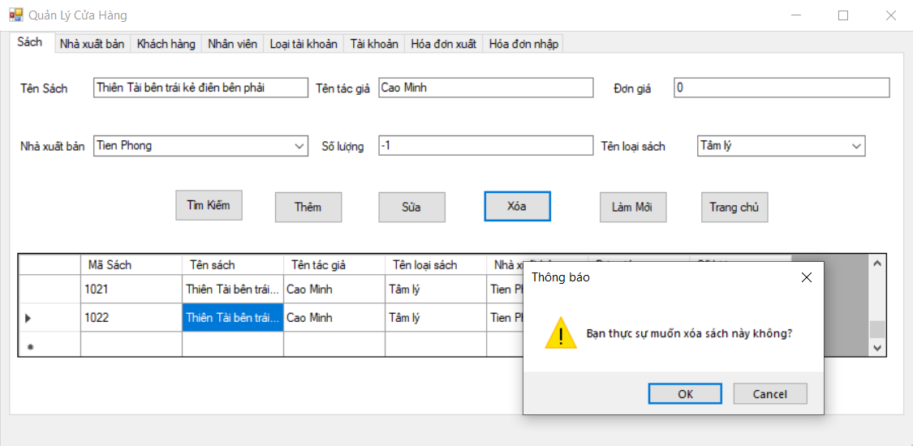 | Pop-up hiện ra: "Bạn có chắc chắn muốn xóa không?" | Pop-up hiện ra: "Bạn có chắc chắn muốn xóa không?" | Pass | Trần Thị Thu Hiền
TC_S_16 |  | Ấn icon "OK" | 1. Tại bảng danh sách sách | 1. Nhấn chọn thông tin một sách bất kỳ trong bảng danh sách thông tin sách 2. Chọn thông tin cần xóa 3. Nhấn button Xóa 4. Nhấn icon "OK" |  | Xóa thành công => Sách bị xóa khỏi danh sách | Xóa thành công => Sách bị xóa khỏi danh sách | Pass | Trần Thị Thu Hiền
TC_S_17 |  | Ấn "Cancel" | 1. Tại bảng danh sách sách | 1. Nhấn chọn thông tin một sách bất kỳ trong bảng danh sách thông tin sách 2. Chọn thông tin cần xóa 3. Nhấn button Xóa 4. Nhấn icon "Cancel" |  | Pop-up confirm "Bạn có chắc chắn muốn xóa không?" bị mất đi. Thông tin lớp học vẫn còn hiển thị trên màn hình. | Pop-up confirm "Bạn có chắc chắn muốn xóa không?" bị mất đi. Thông tin lớp học vẫn còn hiển thị trên màn hình. | Pass | Trần Thị Thu Hiền
TC_S_18 | Kiểm tra button "Sửa" | Kiểm tra sửa sách | 1. Tại bảng danh sách sách | 1. Nhấn chọn thông tin một sách bất kỳ trong bảng danh sách thông tin sách 2. Chọn thông tin cần sửa 3. Nhấn button "Sửa" | Màn hình hiển thị: + Tên sách:Tuổi trẻ đáng giá + Tên tác giả: Mai + Số lượng : 2 + Đơn giá : 1000 + Tên loại sách :Tâm lý + Nhà xuất bản : Thanh Niên | Hiện thông báo" Sửa thành công" | Hiện thông báo" Sửa thành công" | Pass | Trần Thị Thu Hiền
TC_S_19 | Kiểm tra button "Làm mới" |  | 1. Tại bảng danh sách sách | 1. Nhấn chọn thông tin một sách bất kỳ trong bảng danh sách thông tin sách 2. Nhấn button "Làm mới" |  | Tất cả các trường đang nhập bị mất | Tất cả các trường đang nhập bị mất | Pass | Trần Thị Thu Hiền
TC_S_20 | Kiểm tra button "Trang chủ" |  | 1. Tại bảng danh sách sách | 1.Nhấn button "Trang chủ" |  | Quay về màn hình trang chủ | Quay về màn hình trang chủ | Pass | Trần Thị Thu Hiền
TC_S_21 | Kiểm tra button "Tìm kiếm" | Kiểm tra tìm kiếm tên sách | 1. Tại bảng danh sách sách | 1.Nhập tên sách vào texbox tên sách. 2.Nhấn button " Tìm kiếm" | "Màn hình hiển thị: + Tên sách:Tuổi trẻ đáng giá + Tên tác giả: Mai + Số lượng : 2 + Đơn giá : 1000 + Tên loại sách :Tâm lý + Nhà xuất bản : Thanh Niên " | Trong bảng danh sách hiện tên sách cần tìm kiếm | Trong bảng danh sách hiện tên sách cần tìm kiếm | Pass | Trần Thị Thu Hiền

QLNV
Project name: | Project name
Module name: | System test _ QLNhanVien
Created by: | Lê Thị Ngọc Ánh
Date of create: | 2024-04-05
Date of review | 06/04/2024

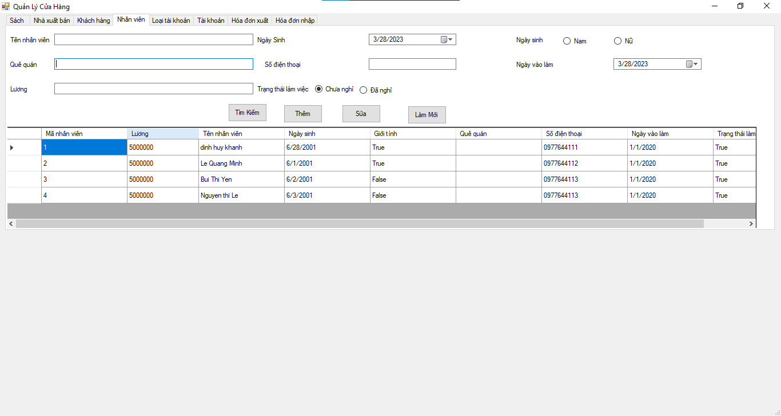
ID | Test Scenario | Test case | Pre-Conditions | Test Steps | Test Data | Expected Result | Actual Result | Satus 1 | Note | Satus 2 | Tester
ID_NV_01 | Check giao diện màn hình | Check các trường giao diện thông tin | - Truy cập vào desktop application - Đăng nhập tài khoản được phân quyền quản trị viên đang ở trang "Nhân Viên" | 1.Đi tới màn hình NV 2. Check các trường thông tin trên màn hình |  | 2. Màn hình NV hiển thị giống như bản thiết kế | 2. Màn hình NV hiển thị giống như bản thiết kế | Pass |  | Pass | Lê Thị Ngọc Ánh
ID_NV_02 |  | Check DSNV hiển thị trên màn hình | - Truy cập vào desktop application - Đăng nhập tài khoản được phân quyền quản trị viên đang ở trang "Nhân Viên" | 1. Đi tới màn hình NV 2. Check các cột trong DSNV | Màn hình hiển thị DSNV gồm: - Mã NV: 1 + Tên NV: Nguyễn Thị Lê + Ngày sinh: 05/08/2001 + Giới tính: Nữ + Quê quán: Hà Nội + Số điện thoại: 0298273635 + Ngày vào làm: 01/03/2022 + Trạng thái làm việc: Chưa nghỉ | 2. Màn hình hiển thị DSNV giống như bản thiết kế | 2. Màn hình hiển thị DSNV giống như bản thiết kế | Pass |  | Pass | Lê Thị Ngọc Ánh
ID_NV_03 |  | Check hiển thị các button chức năng | - Truy cập vào desktop application - Đăng nhập tài khoản được phân quyền quản trị viên đang ở trang "Nhân Viên" | 1. Đi tới màn hình NV 2. Check giao diện theo thiết kế |  | 2. UI giống design tl 2. Màn hình NV hiển thị các chức năng: - button Thêm - button Sửa - button Tìm kiếm - button Làm mới | 2. UI giống design tl 2. Màn hình NV hiển thị các chức năng: - button Thêm - button Sửa - button Tìm kiếm - button Làm mới | Pass |  | Pass | Lê Thị Ngọc Ánh
 | Thêm NV
ID_NV_04 | Check thêm NV thành công khi người dùng nhập hợp lệ và đầy đủ các trường thông tin | Check thêm NV thành công | - Truy cập vào desktop application - Đăng nhập tài khoản được phân quyền quản trị viên đang ở trang "Nhân Viên" | 1. Đi tới màn hình NV 2. Nhập các trường thông tin theo cột data test 3. Click button Thêm | Màn hình hiển thị DSNV gồm: - Mã NV: 1 + Tên NV: Nguyễn Thị Lê + Ngày sinh: 05/08/2001 + Lương: 5000000 + Giới tính: Nữ + Quê quán: Hà Nội + Số điện thoại: 0298273635 + Ngày vào làm: 01/03/2022 + Trạng thái làm việc: Chưa nghỉ | 3. Hiển thị thông báo thêm NV thành công và hiển thị thông tin NV vừa thêm mới vào danh sách NV | 3. Hiển thị thông báo thêm NV thành công và hiển thị thông tin NV vừa thêm mới vào danh sách NV | Pass |  | Pass | Lê Thị Ngọc Ánh
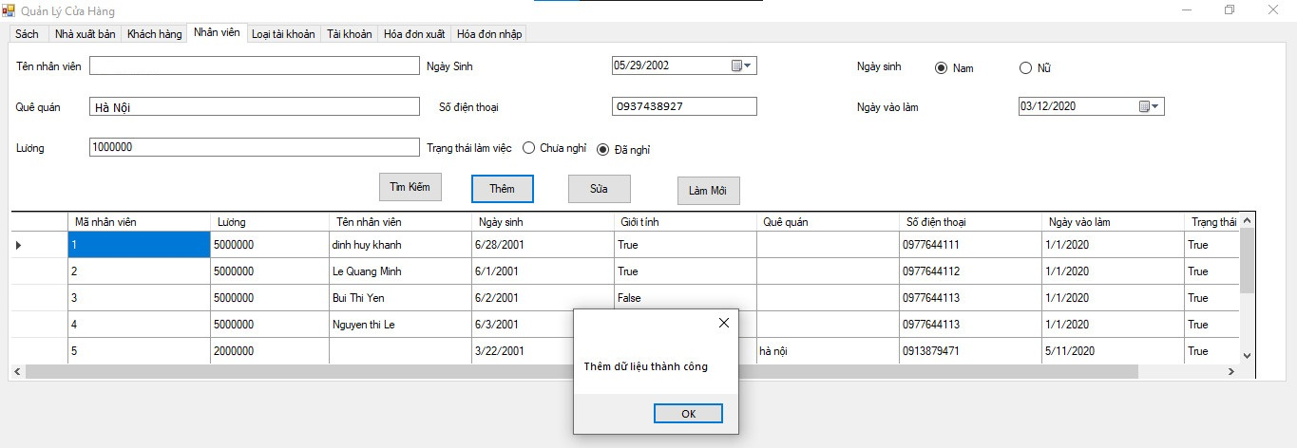
ID_NV_05 | Check nhập dữ liệu trường Tên NV | Check bỏ trống trường Tên NV | - Truy cập vào desktop application - Đăng nhập tài khoản được phân quyền quản trị viên đang ở trang "Nhân Viên" | 1. Đi tới màn hình NV 2. Bỏ trống trường Tên NV 3. Các trường còn lại nhập hợp lệ và đầy đủ thông tin 4. Click button "Thêm" | Màn hình hiển thị: - Mã NV: 1 + Tên NV: N/A + Ngày sinh: 05/08/2001 + Lương: 5000000 + Giới tính: Nữ + Quê quán: Hà Nội + Số điện thoại: 0298273635 + Ngày vào làm: 01/03/2022 + Trạng thái làm việc: Chưa nghỉ | 4. Hiển thị thông báo "Vui lòng nhập đầy đủ dữ liệu" | 4. Hiển thị thông báo "Vui lòng nhập đầy đủ dữ liệu" | Fail |  | Pass | Lê Thị Ngọc Ánh
ID_NV_06 |  | Check trường Tên NV chỉ chứa kí tự chữ | - Truy cập vào desktop application - Đăng nhập tài khoản được phân quyền quản trị viên đang ở trang "Nhân Viên" | 1. Đi tới màn hình NV 2. Nhập chữ vào trường Tên NV 3. Các trường còn lại nhập hợp lệ và đầy đủ thông tin 4. Click button "Thêm" | Màn hình hiển thị: - Mã NV: 1 + Tên NV: Nguyễn Thị Lê + Ngày sinh: 05/08/2001 + Lương: 5000000 + Giới tính: Nữ + Quê quán: Hà Nội + Số điện thoại: 0298273635 + Ngày vào làm: 01/03/2022 + Trạng thái làm việc: Chưa nghỉ | 4. Hiển thị thông báo thêm NV thành công và hiển thị thông tin NV vừa thêm mới vào danh sách NV | 4. Hiển thị thông báo thêm NV thành công và hiển thị thông tin NV vừa thêm mới vào danh sách NV | Pass |  | Pass | Lê Thị Ngọc Ánh
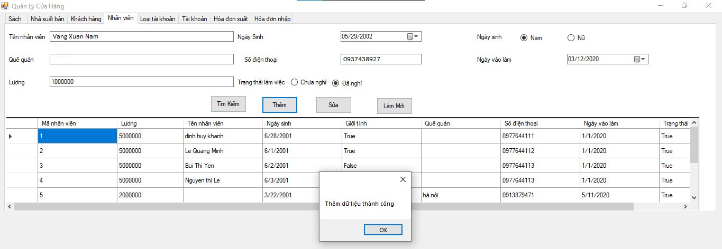
ID_NV_07 | Check nhập dữ liệu trường Quê quán | Check bỏ trống trường Quê quán | - Truy cập vào desktop application - Đăng nhập tài khoản được phân quyền quản trị viên đang ở trang "Nhân Viên" | 1. Đi tới màn hình NV 2. Bỏ trống trường Quê quán 3. Các trường còn lại nhập hợp lệ và đầy đủ thông tin 4. Click button "Thêm" | Màn hình hiển thị: - Mã NV: 1 + Tên NV: Nguyễn Thị Lê + Ngày sinh: 05/08/2001 + Lương: 5000000 + Giới tính: Nữ + Quê quán: N/A + Số điện thoại: 0298273635 + Ngày vào làm: 01/03/2022 + Trạng thái làm việc: Chưa nghỉ | 4. Hiển thị thông báo "Vui lòng nhập đầy đủ dữ liệu" | 4. Hiển thị thông báo "Thêm mới dữ liệu thành công" | Fail |  | Pass | Lê Thị Ngọc Ánh
ID_NV_08 | Check dữ liệu trường Ngày sinh | Check trường Ngày sinh hiển thị ngày mặc định | - Truy cập vào desktop application - Đăng nhập tài khoản được phân quyền quản trị viên đang ở trang "Nhân Viên" | 1. Đi tới màn hình NV 2. Trường ngày sinh hiển thị ngày mặc định | Màn hình hiển thị:: - Ngày sinh: 28/03/2023 | 2. Ngày sinh hiển thị ngày hiện tại | 2. Ngày sinh hiển thị ngày hiện tại | Pass |  | Pass | Lê Thị Ngọc Ánh
ID_NV_09 | Check dữ liệu trường Ngày vào làm | Check trường Ngày vào làm hiển thị ngày mặc định | - Truy cập vào desktop application - Đăng nhập tài khoản được phân quyền quản trị viên đang ở trang "Nhân Viên" | 1. Đi tới màn hình NV 2. Trường ngày vào làm hiển thị ngày mặc định | Màn hình hiển thị:: - Ngày vào làm: 28/03/2023 | 2. Ngày vào làm hiển thị ngày hiện tại | 2. Ngày vào làm hiển thị ngày hiện tại | Pass |  | Pass | Lê Thị Ngọc Ánh
ID_NV_10 | Check dữ liệu trường SĐT | Check bỏ trống trường SĐT | - Truy cập vào desktop application - Đăng nhập tài khoản được phân quyền quản trị viên đang ở trang "Nhân Viên" | 1. Đi tới màn hình NV 2. Bỏ trống trường SĐT 3. Các trường còn lại nhập hợp lệ và đầy đủ thông tin 4. Click button "Thêm" | Màn hình hiển thị: - Mã NV: 1 + Tên NV: Nguyễn Thị Lê + Ngày sinh: 05/08/2001 + Lương: 5000000 + Giới tính: Nữ + Quê quán: Hà Nội + Số điện thoại: N/A + Ngày vào làm: 01/03/2022 + Trạng thái làm việc: Chưa nghỉ | 4. Hiển thị thông báo "Vui lòng nhập đầy đủ dữ liệu" | 4. Hiển thị thông báo "Vui lòng nhập đầy đủ dữ liệu" | Pass |  | Pass | Lê Thị Ngọc Ánh
ID_NV_11 |  | Check nhập Số điện thoại đủ 10 số | - Truy cập vào desktop application - Đăng nhập tài khoản được phân quyền quản trị viên đang ở trang "Nhân Viên" | 1. Đi tới màn hình NV 2. Nhập trường SĐT đủ 10 số 3. Các trường còn lại nhập hợp lệ và đầy đủ thông tin 4. Click button "Thêm" | Màn hình hiển thị: - Mã NV: 1 + Tên NV: Nguyễn Thị Lê + Ngày sinh: 05/08/2001 + Lương: 5000000 + Giới tính: Nữ + Quê quán: Hà Nội + Số điện thoại: 0298273635 + Ngày vào làm: 01/03/2022 + Trạng thái làm việc: Chưa nghỉ | 4. Hiển thị thông báo thêm NV thành công và hiển thị thông tin NV vừa thêm mới vào danh sách NV | 4. Hiển thị thông báo thêm NV thành công và hiển thị thông tin NV vừa thêm mới vào danh sách NV | Pass |  | Pass | Lê Thị Ngọc Ánh
ID_NV_12 | Check dữ liệu trường Giới tính | Check không chọn trường Giới tính | - Truy cập vào desktop application - Đăng nhập tài khoản được phân quyền quản trị viên đang ở trang "Nhân Viên" | 1. Đi tới màn hình NV 2. Không chọn Giới tính 3. Các trường còn lại nhập hợp lệ và đầy đủ thông tin 4. Click button "Thêm" | Màn hình hiển thị: - Mã NV: 1 + Tên NV: Nguyễn Thị Lê + Ngày sinh: 05/08/2001 + Lương: 5000000 + Giới tính: N/A + Quê quán: Hà Nội + Số điện thoại: 0298273635 + Ngày vào làm: 01/03/2022 + Trạng thái làm việc: Chưa nghỉ | 4. Hiển thị thông báo "Vui lòng nhập đầy đủ dữ liệu " | 4. Hiển thị thông báo "Vui lòng nhập đầy đủ dữ liệu " | Pass |  | Pass | Lê Thị Ngọc Ánh
ID_NV_13 |  | Check cùng chọn trường Giới tính | - Truy cập vào desktop application - Đăng nhập tài khoản được phân quyền quản trị viên đang ở trang "Nhân Viên" | 1. Đi tới màn hình NV 2. Tích vào giới tính Nam sau đó tích thêm giới tính nữ ở trường giới tính 3. Tích vào giới tính nữ sau đó tích vào giới tính nam ở trường giới tính | Màn hình hiển thị: - Mã NV: 1 + Tên NV: Nguyễn Thị Lê + Ngày sinh: 05/08/2001 + Lương: 5000000 + Giới tính: N/A + Quê quán: Hà Nội + Số điện thoại: 0298273635 + Ngày vào làm: 01/03/2022 + Trạng thái làm việc: Chưa nghỉ | Người dùng không thể chọn 2 giới tính: 2.Hệ thống hiển thị người dùng chọn giới tính nữ 3. Hệ thống hiển thị người dùng chọn giới tính nam | Người dùng không thể chọn 2 giới tính: 2.Hệ thống hiển thị người dùng chọn giới tính nữ 3. Hệ thống hiển thị người dùng chọn giới tính nam | Pass |  | Pass | Lê Thị Ngọc Ánh
ID_NV_14 | Check dữ liệu trường Trạng thái làm việc | Check không chọn trường Trạng thái làm việc | - Truy cập vào desktop application - Đăng nhập tài khoản được phân quyền quản trị viên đang ở trang "Nhân Viên" | 1. Đi tới màn hình NV 2. Không chọn Trạng thái làm việc 3. Các trường còn lại nhập hợp lệ và đầy đủ thông tin 4. Click button "Thêm" | Màn hình hiển thị: - Mã NV: 1 + Tên NV: Nguyễn Thị Lê + Ngày sinh: 05/08/2001 + Lương: 5000000 + Giới tính: Nữ + Quê quán: Hà Nội + Số điện thoại: 0298273635 + Ngày vào làm: 01/03/2022 + Trạng thái làm việc: N/A | 4. Hiển thị thông báo "Vui lòng nhập đầy đủ dữ liệu " | 4. Hiển thị thông báo "Vui lòng nhập đầy đủ dữ liệu " | Pass |  | Pass | Lê Thị Ngọc Ánh
ID_NV_15 |  | Check cùng chọn trường Trạng thái làm việc | - Truy cập vào desktop application - Đăng nhập tài khoản được phân quyền quản trị viên đang ở trang "Nhân Viên" | 1. Đi tới màn hình NV 2. Tích vào Trạng thái Chưa nghỉ sau đó tích thêm Trạng thái Đã nghỉ ở trường Trạng thái làm việc 3. Tích vào Trạng thái Đã nghỉ sau đó tích thêm Trạng thái Chưa nghỉ ở trường Trạng thái làm việc | Màn hình hiển thị: - Mã NV: 1 + Tên NV: Nguyễn Thị Lê + Ngày sinh: 05/08/2001 + Lương: 5000000 + Giới tính: Nữ + Quê quán: Hà Nội + Số điện thoại: 0298273635 + Ngày vào làm: 01/03/2022 + Trạng thái làm việc: N/A | Người dùng không thể chọn 2 Trạng thái làm việc: 2.Hệ thống hiển thị người dùng chọn Trạng thái Chưa nghỉ 3. Hệ thống hiển thị người dùng chọn Trạng thái Đã nghỉ | Người dùng không thể chọn 2 Trạng thái làm việc: 2.Hệ thống hiển thị người dùng chọn Trạng thái Chưa nghỉ 3. Hệ thống hiển thị người dùng chọn Trạng thái Đã nghỉ | Pass |  | Pass | Lê Thị Ngọc Ánh
ID_NV_16 | Lương | Check trống trường Lương | - Truy cập vào desktop application - Đăng nhập tài khoản được phân quyền quản trị viên đang ở trang "Nhân Viên" | 1. Đi tới màn hình NV 2. Bỏ trống trường Lương 3. Các trường còn lại nhập hợp lệ và đầy đủ thông tin 4. Click button "Thêm" | Màn hình hiển thị: - Mã NV: 1 + Tên NV: Nguyễn Thị Lê + Ngày sinh: 05/08/2001 + Lương: N/A + Giới tính: Nữ + Quê quán: Hà Nội + Số điện thoại: 0298273635 + Ngày vào làm: 01/03/2022 + Trạng thái làm việc: N/A | 4. Hiển thị thông báo "Vui lòng nhập đầy đủ dữ liệu " | 4. Hiển thị thông báo "Vui lòng nhập đầy đủ dữ liệu " | Pass |  | Pass | Lê Thị Ngọc Ánh
 | Sửa NV
ID_NV_17 | Check 1 NV trong DSNV | Check hiện thông tin NV | - Truy cập vào desktop application - Đăng nhập tài khoản được phân quyền quản trị viên đang ở trang "Nhân Viên" | 1. Chọn vào 1 NV trong DSNV 2. Check thông tin hiển thị | Màn hình hiển thị DSNV gồm: - Mã NV: 1 + Tên NV: Nguyễn Thị Lê + Ngày sinh: 05/08/2001 + Lương: 5000000 + Giới tính: Nữ + Quê quán: Hà Nội + Số điện thoại: 0298273635 + Ngày vào làm: 01/03/2022 + Trạng thái làm việc: Chưa nghỉ - Mã NV: 2 + Tên NV: Nguyễn Anh + Ngày sinh: 09/08/2002 + Lương: 5000000 + Giới tính: Nam + Quê quán: Phú Thọ + Số điện thoại: 0292837636 + Ngày vào làm: 02/04/2022 + Trạng thái làm việc: Đã nghỉ | 2. Thông tin NV được hiển thị lên các trường tương ứng | 2. Thông tin NV được hiển thị lên các trường tương ứng | Pass |  | Pass | Lê Thị Ngọc Ánh
ID_NV_18 | Check nhập dữ liệu hợp lệ cho tất cả các trường NV | Check cập nhật NV thành công | - Truy cập vào desktop application - Đăng nhập tài khoản được phân quyền quản trị viên đang ở trang "Nhân Viên" | 1. Chọn vào 1 NV trong DSNV 2. Điền đầy đủ và chính xác các trường thông tin 3. Chọn button "Sửa" | Màn hình hiển thị: - Mã NV: 111 + Tên NV: Nguyễn Thị Lê + Ngày sinh: 05/08/2001 + Lương: 5000000 + Giới tính: Nữ + Quê quán: Hà Nội + Số điện thoại: 0298273635 + Ngày vào làm: 01/03/2022 + Trạng thái làm việc: Chưa nghỉ | 3. Hiển thị thông báo "Sửa thành công" Cập nhật NV thành công, thông tin mới được lưu vào DB Thông tin mới được cập nhật trên DSNV | 3. Hiển thị thông báo "Sửa thành công" Cập nhật NV thành công, thông tin mới được lưu vào DB Thông tin mới được cập nhật trên DSNV | Pass |  | Pass | Lê Thị Ngọc Ánh
ID_NV_19 | Check trường Tên NV | Check bỏ trống trường Tên NV | - Truy cập vào desktop application - Đăng nhập tài khoản được phân quyền quản trị viên đang ở trang "Nhân Viên" | 1. Chọn vào 1 NV trong DSNV 2. Bỏ trống Tên NV 3. Chọn button "Sửa" | - Tên NV: N/A | 3. Hiển thị thông báo "Vui lòng nhập đầy đủ dữ liệu " Cập nhật NV thất bại | 3. Hiển thị thông báo "Thêm dữ liệu thành công " | Fail |  | Pass | Lê Thị Ngọc Ánh
ID_NV_20 | Check trường Giới tính | Check bỏ trống trường Giới tính | - Truy cập vào desktop application - Đăng nhập tài khoản được phân quyền quản trị viên đang ở trang "Nhân Viên" | 1. Chọn vào 1 NV trong DSNV 2. Bỏ trống Giới tính | - Giới tính: Nam - Giới tính: Nữ | 2. Người dùng không thể bỏ trống giới tính: - Hệ thống hiẻn thị người dùng chọn giới tính Nam - Hệ thống hiển thị người dùng chọn giới tính Nữ | 2. Người dùng không thể bỏ trống giới tính: - Hệ thống hiẻn thị người dùng chọn giới tính Nam - Hệ thống hiển thị người dùng chọn giới tính Nữ | Pass |  | Pass | Lê Thị Ngọc Ánh
ID_NV_21 |  | Check chọn cùng trường Giới tính | - Truy cập vào desktop application - Đăng nhập tài khoản được phân quyền quản trị viên đang ở trang "Nhân Viên" | 1. Chọn vào 1 NV trong DSNV 2. Tích vào giới tính Nam sau đó tích thêm giới tính nữ ở trường giới tính 3. Tích vào giới tính nữ sau đó tích vào giới tính nam ở trường giới tính | - Giới tính: Nam - Giới tính: Nữ | Người dùng không thể chọn 2 giới tính: 2.Hệ thống hiển thị người dùng chọn giới tính nữ 3. Hệ thống hiển thị người dùng chọn giới tính nam Cập nhật NV thất bại | Người dùng không thể chọn 2 giới tính: 2.Hệ thống hiển thị người dùng chọn giới tính nữ 3. Hệ thống hiển thị người dùng chọn giới tính nam Cập nhật NV thất bại | Pass |  | Pass | Lê Thị Ngọc Ánh
ID_NV_22 | Check trường Ngày sinh | Check bỏ trống trường Ngày sinh | - Truy cập vào desktop application - Đăng nhập tài khoản được phân quyền quản trị viên đang ở trang "Nhân Viên" | 1. Chọn vào 1 NV trong DSNV 2. Ngày sinh hiện ngày hiện tại 3. Ngày sinh hiện chính xác ngày sinh | - Ngày sinh là ngày hiện tại | Người dùng không thẻ bỏ trống ngày sinh: 2. Hệ thống hiển thị ngày sinh là ngày hiện tại 3. hệ thống hiển thị người dùng chọn/nhập ngày sinh | Người dùng không thẻ bỏ trống ngày sinh: 2. Hệ thống hiển thị ngày sinh là ngày hiện tại 3. hệ thống hiển thị người dùng chọn/nhập ngày sinh | Pass |  | Pass | Lê Thị Ngọc Ánh
ID_NV_23 | Check trường Ngày vào làm | Check bỏ trống trường Ngày vào làm | - Truy cập vào desktop application - Đăng nhập tài khoản được phân quyền quản trị viên đang ở trang "Nhân Viên" | 1. Chọn vào 1 NV trong DSNV 2. Ngày vào làm hiện ngày hiện tại 3. Ngày ngày vào làm hiện chính xác ngày vào làm | - Ngày vào làm là ngày hiện tại | Người dùng không thẻ bỏ trống ngày vào làm: 2. Hệ thống hiển thị ngày vào làm là ngày hiện tại 3. hệ thống hiển thị người dùng chọn/nhập ngày vào làm | Người dùng không thẻ bỏ trống ngày vào làm: 2. Hệ thống hiển thị ngày vào làm là ngày hiện tại 3. hệ thống hiển thị người dùng chọn/nhập ngày vào làm | Pass |  | Pass | Lê Thị Ngọc Ánh
ID_NV_24 | Check trường Lương | Check bỏ trống trường Lương | - Truy cập vào desktop application - Đăng nhập tài khoản được phân quyền quản trị viên đang ở trang "Nhân Viên" | 1. Chọn vào 1 NV trong DSNV 2. Bỏ trống Lương 3. Chọn button "Sửa" | - Lương: N/A | 3. Hiển thị thông báo "Vui lòng nhập đầy đủ dữ liệu " Cập nhật NV thất bại | 3. Hiển thị thông báo "Vui lòng nhập đầy đủ dữ liệu " Cập nhật NV thất bại | Pass |  | Pass | Lê Thị Ngọc Ánh
ID_NV_25 | Check trường Quê quán | Check bỏ trống trường Quê quán | "- Truy cập vào desktop application - Đăng nhập tài khoản được phân quyền quản trị viên đang ở trang ""Nhân Viên""" | 1. Chọn vào 1 NV trong DSNV 2. Bỏ trống Quê quán 3. Chọn button "Sửa" | - Quê quán: N/A | 3. Hiển thị thông báo "Vui lòng nhập đầy đủ dữ liệu " Cập nhật NV thất bại | 3. Hiển thị thông báo "Vui lòng nhập đầy đủ dữ liệu " Cập nhật NV thất bại | Pass |  | Pass | Lê Thị Ngọc Ánh
ID_NV_26 | Check trường SĐT | Check bỏ trống trường SĐT | - Truy cập vào desktop application - Đăng nhập tài khoản được phân quyền quản trị viên đang ở trang "Nhân Viên" | 1. Chọn vào 1 NV trong DSNV 2. Bỏ trống SĐT 3. Chọn button "Sửa" | - Số điện thoại: N/A | 3. Hiển thị thông báo "Vui lòng nhập đầy đủ dữ liệu " Cập nhật NV thất bại | 3. Hiển thị thông báo " Sửa dữ liệu thành công" | Fail |  | Pass | Lê Thị Ngọc Ánh
ID_NV_27 | Check trường Trạng thái làm việc | Check bỏ trống Trạng thái làm việc | - Truy cập vào desktop application - Đăng nhập tài khoản được phân quyền quản trị viên đang ở trang "Nhân Viên" | 1. Chọn vào 1 NV trong DSNV 2. Bỏ trống Trạng thái làm việc | - Trạng thái làm việc: Chưa nghỉ - Trạng thái làm việc: Đã nghỉ | 2. Người dùng không thẻ bỏ trống Trạng thái làm việc: - Hệ thống hiển thị người dùng chọn trạng thái chưa nghỉ - Hệ thống hiển thị người dùng chọn trạng thái đã nghỉ | 2. Người dùng không thẻ bỏ trống Trạng thái làm việc: - Hệ thống hiển thị người dùng chọn trạng thái chưa nghỉ - Hệ thống hiển thị người dùng chọn trạng thái đã nghỉ | Pass |  | Pass | Lê Thị Ngọc Ánh
ID_NV_28 |  | Check chọn cùng trường Trạng thái làm việc | - Truy cập vào desktop application - Đăng nhập tài khoản được phân quyền quản trị viên đang ở trang "Nhân Viên" | 1. Chọn vào 1 NV trong DSNV 2. Tích vào Trạng thái Đã nghỉ sau đó tích thêm trạng thái Chưa nghỉ ở trường Trạng thái làm việc 3. Tích vào Trạng thái Chưa nghỉ sau đó tích thêm trạng thái Đã nghỉ ở trường Trạng thái làm việc | - Trạng thái làm việc: Chưa nghỉ - Trạng thái làm việc: Đã nghỉ | Người dùng không thể chọn 2 Trạng thái làm việc: 2.Hệ thống hiển thị người dùng chọn trạng thái Đã nghỉ 3. Hệ thống hiển thị người dùng chọn trạng thái chưa nghỉ Cập nhật NV thất bại | Người dùng không thể chọn 2 Trạng thái làm việc: 2.Hệ thống hiển thị người dùng chọn trạng thái Đã nghỉ 3. Hệ thống hiển thị người dùng chọn trạng thái chưa nghỉ Cập nhật NV thất bại | Pass |  | Pass | Lê Thị Ngọc Ánh
 | Tìm kiếm
ID_NV_29 | check tìm kiếm theo tên nhân viên | Check tìm kiếm NV thành công | - Truy cập vào desktop application - Đăng nhập tài khoản được phân quyền quản trị viên đang ở trang "Nhân Viên" | 1. Điền tên NV có trong DB 2. Chọn button "Tìm kiếm" | - Tên NV: Nguyễn Thị Lê | 2. Tìm kiếm nhân viên thành công, danh sách đổ dữ liệu theo tên nhân viên điền tại trường thông tin | 2. Tìm kiếm nhân viên thành công, danh sách đổ dữ liệu theo tên nhân viên điền tại trường thông tin | Pass |  | Pass | Lê Thị Ngọc Ánh
 | Làm mới
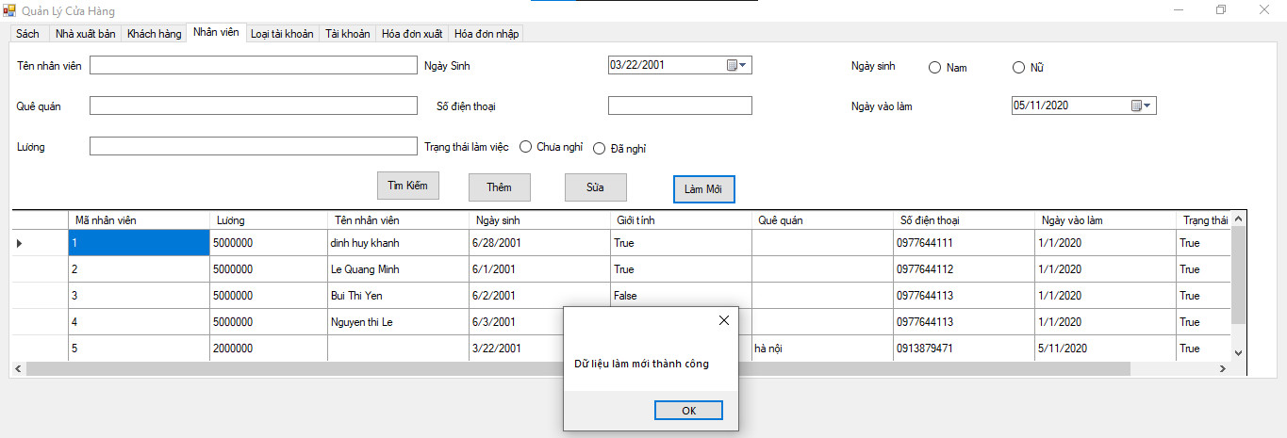
ID_NV_30 |  | Check hoạt động của button "Làm mới" khi chọn NV trong DSNV | - Truy cập vào desktop application - Đăng nhập tài khoản được phân quyền quản trị viên đang ở trang "Nhân Viên" | 1. Chọn 1 NV trong Danh sách NV 2. Nhấn button "Làm mới" | Màn hình hiển thị: - Mã NV: 1 + Tên NV: Nguyễn Thị Lê + Ngày sinh: 05/08/2001 + Lương: 5000000 + Giới tính: Nữ + Quê quán: Hà Nội + Số điện thoại: 0298273635 + Ngày vào làm: 01/03/2022 + Trạng thái làm việc: Chưa nghỉ | 2. Dữ liệu hiển thị ở các trường được reset blank | 2. Thông báo: "Dữ liệu làm mới thành công" | Fail |  | Pass | Lê Thị Ngọc Ánh
ID_NV_31 |  | Check hoạt động của button "Làm mới" khi nhập dữ liệu cho các trường | - Truy cập vào desktop application - Đăng nhập tài khoản được phân quyền quản trị viên đang ở trang "Nhân Viên" | 1. Nhập dữ liệu cho các trường 2. Nhấn button "Làm mới" | Màn hình hiển thị: - Mã NV: 1 + Tên NV: Nguyễn Thị Lê + Ngày sinh: 05/08/2001 + Lương: 5000000 + Giới tính: Nữ + Quê quán: Hà Nội + Số điện thoại: 0298273635 + Ngày vào làm: 01/03/2022 + Trạng thái làm việc: Chưa nghỉ | 2. Dữ liệu đã nhập ở các trường được reset blank | 2. Dữ liệu đã nhập ở các trường được reset blank | Pass |  | Pass | Lê Thị Ngọc Ánh

QL Bán Hàng
Project name: | Project name
Module name: | System test _ QLBanHang
Created by: | Nguyễn Minh Thuận
Date of create: | 2024-04-05
Date of review | 06/04/2024

ID | Test Scenario | Test case | Pre-Conditions | Test Steps | Test Data | Expected Result | Actual Result | Satus | Tester
AT_BH_01 | Kiểm tra giao diện quản lý bán sách | Kiểm tra màu chữ, font, font size của tất cả các textbox, dropdow | 1.Tại màn hình quản lý bán hàng | 1. Kiểm tra dropdow SDT KH 2. Kiểm tra textbox Tên KH 3. Kiểm tra textbox Địa chỉ KH 4. Kiểm tra dropdow Mã sách 5. Kiểm tra textbox Tác giả 6. Kiểm tra textbox Đơn giá |  | 1. Các label, textbox, combo có độ dài, rộng và khoảng cách bằng nhau, không xô lệch Các label sử dụng cùng 1 loại font,cỡ chữ, căn lề trái Chữ hiện thị đúng văn phạm, dễ hiểu Form được bố trí hợp lý và dễ sử dụng | 2. Các label, textbox, combo có độ dài, rộng và khoảng cách bằng nhau, không xô lệch Các label sử dụng cùng 1 loại font,cỡ chữ, căn lề trái Chữ hiện thị đúng văn phạm, dễ hiểu Form được bố trí hợp lý và dễ sử dụng | Pass | Việt Anh
AT_BH_02 |  | Kiểm tra màu chữ, màu nền của các button | 1.Tại màn hình quản lý bán hàng | 1. Kiểm tra màu chữ, màu nền button Làm mới 2. Kiểm tra màu chữ, màu nền button Thêm sách 3. Kiểm tra màu chữ, màu nền button Trang chủ 4. Kiểm tra màu chữ, màu nền button Thanh toán | 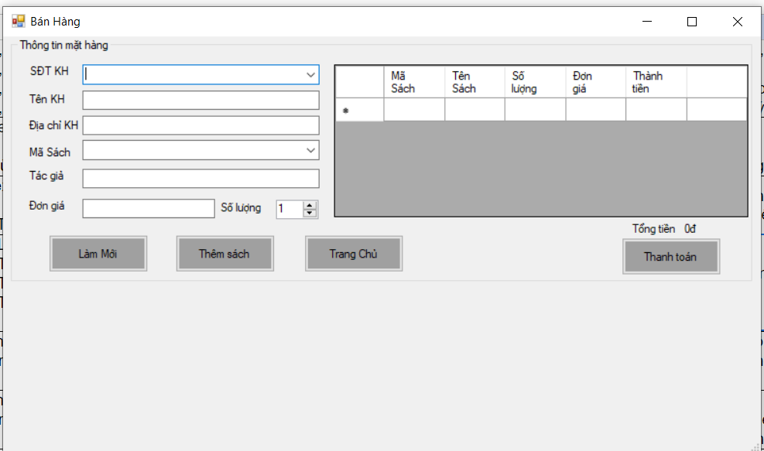 | 1. Các button có độ dài, rộng và khoảng cách bằng nhau, không xô lệch. Chữ hiện thị đúng văn phạm, dễ hiểu Form được bố trí hợp lý và dễ sử dụng | 1. Các button có độ dài, rộng và khoảng cách bằng nhau, không xô lệch. Chữ hiện thị đúng văn phạm, dễ hiểu Form được bố trí hợp lý và dễ sử dụng | Pass | Việt Anh
AT_BH_03 |  | Check xử lý hệ thống khi nhấn "Tab" từ bàn phím | 1.Tại màn hình quản lý bán hàng | 1. Focus chuột vào textbox đầu tiên của form "Bán hàng" 2. Nhấn phím "Tab" từ bàn phím |  | 1.Con trỏ chuột sẽ dịch chuyển qua các textbox từ trái sang phải,từ trên xuống dưới | 1.Con trỏ chuột sẽ dịch chuyển qua các textbox đang loạn thứ tự, không như yêu cầu | Fail | Việt Anh
AT_BH_04 |  | Check xử lý hệ thống khi nhấn "Shift+Tab" từ bàn phím | 1.Tại màn hình quản lý bán hàng | 1.Focus chuột vào textbox cuối cùng của form "Bán hàng" 2.Nhấn phím "Shift+Tab" từ bàn phím |  | 1. Con trỏ chuột sẽ dịch chuyển qua các textbox từ phải sang trái, từ dưới lên trên | 1.Con trỏ chuột sẽ dịch chuyển qua các textbox đang loạn thứ tự, không như yêu cầu | Fail | Việt Anh
AT_BH_05 |  | Kiểm tra khi hover vào các button | 1.Tại màn hình quản lý bán hàng | 1. Hover vào button Làm mới 2. Hover vào button Thêm mới 3. Hover vào button Trang chủ 4. Hover vào button Thanh toán |  | 1. Button được hover có màu sáng | 1. Button được hover có màu sáng | Pass | Việt Anh
AT_BH_06 | Thêm Hóa đơn | Bỏ trống Số điện thoại khách hàng Bỏ trống Tên khách hàng Bỏ trống Địa chỉ khách hàng | 1.Tại màn hình quản lý bán hàng | 1. Truy cập màn hình Quản lý bán hàng 2. Nhập dữ liệu, bỏ trống 1 trong các trường SDT KH, Tên KH, Địa chỉ KH 3. Click button Thanh toán | 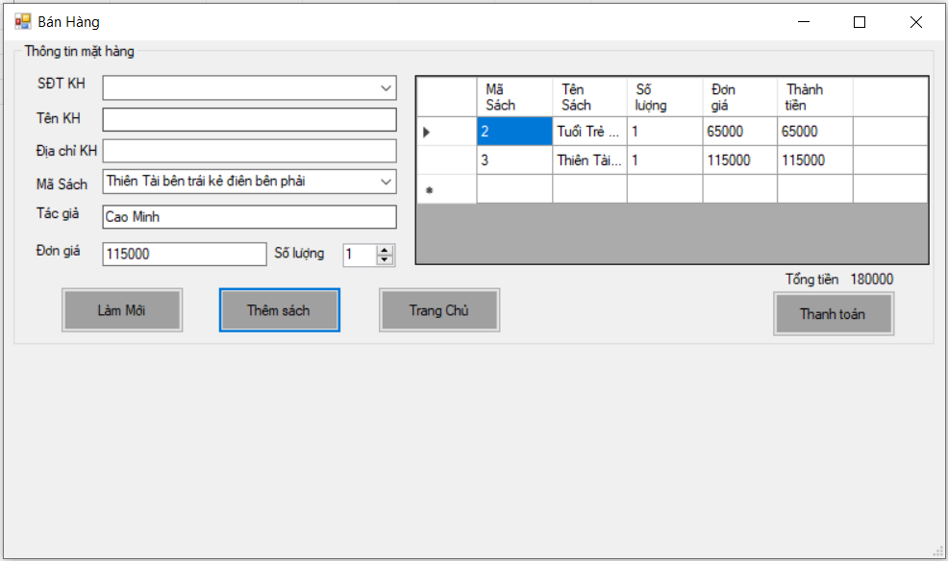 | 1.Thêm không thành công Message thông báo 'Thiếu thông tin khách hàng' | 1. Chương trình bị lỗi, đóng luôn app | Fail | Việt Anh
AT_BH_07 |  | Bỏ trống Danh sách chi tiết hóa đơn | 1.Tại màn hình quản lý bán hàng | 1. Truy cập màn hình Quản lý bán hàng 2. Nhập dữ liệu, bỏ trống trường Danh sách chi tiết hóa đơn 3. Click button Thanh toán | 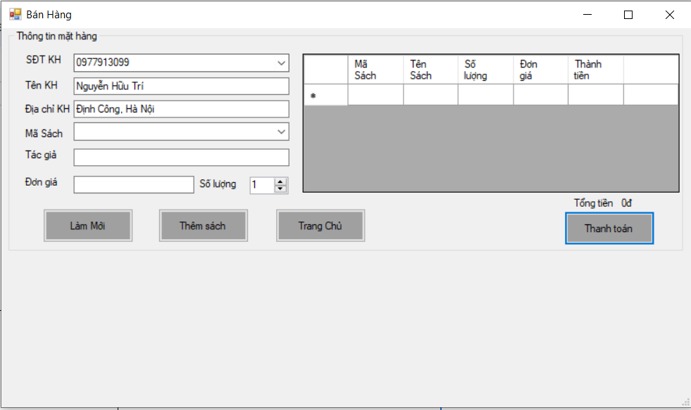 | 1.Thêm không thành công Message thông báo 'Vui lòng thêm sách' | 1.Thêm thành công Message thông báo 'Thêm thành công' | Fail | Việt Anh
AT_BH_08 |  | Đầy đủ thông tin | 1.Tại màn hình quản lý bán hàng | 1. Truy cập màn hình Quản lý bán hàng 2. Nhập dữ liệu đầy đủ 3. Click button Thanh toán | 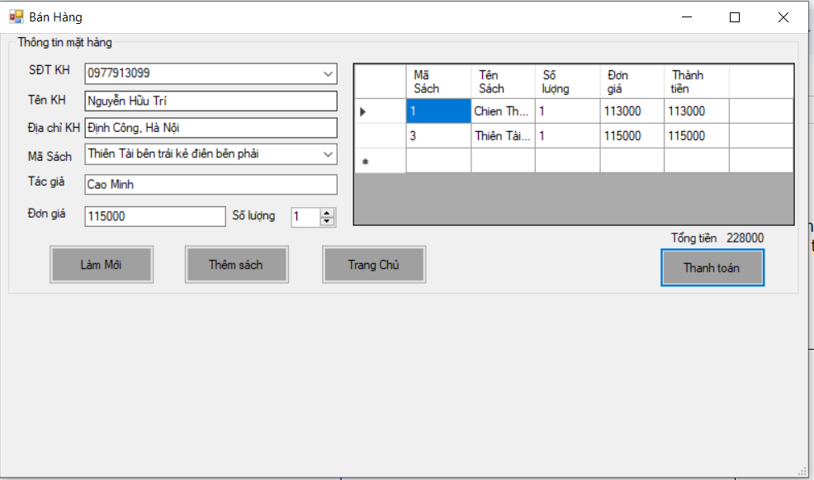 | 1.Thêm thành công Message thông báo 'Thêm thành công' | 1.Thêm thành công Message thông báo 'Thêm thành công' | Pass | Việt Anh
AT_BH_09 | Thêm chi tiết hóa đơn | Bỏ trống Mã sách Bỏ trống Tác giả Bỏ trống Đơn giá Bỏ trống Số lượng | 1.Tại màn hình quản lý bán hàng | 1. Truy cập màn hình Quản lý bán hàng 2. Bỏ trống 1 trong các trường Mã sách, Tác giả, Đơn giá, Số lượng 3. Click button Thêm sách | 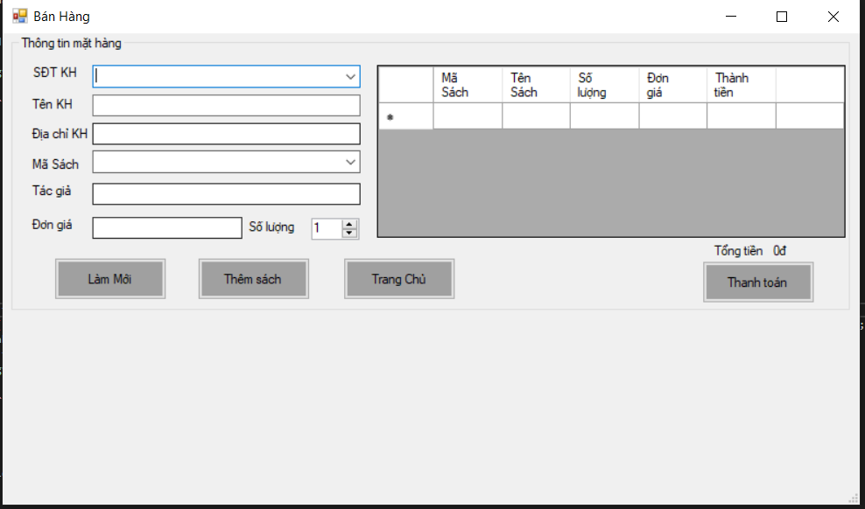 | 1.Thêm không thành công Message thông báo 'Thông tin sách không được bỏ trống' | 1. Chương trình bị lỗi, đóng luôn app | Fail | Việt Anh
AT_BH_10 |  | Đầy đủ thông tin | 1.Tại màn hình quản lý bán hàng | 1. Truy cập màn hình Quản lý bán hàng 2. Nhập dữ liệu đầy đủ các trường Mã sách, Tác giả, Đơn giá, Số lượng 3. Click button Thêm sách | 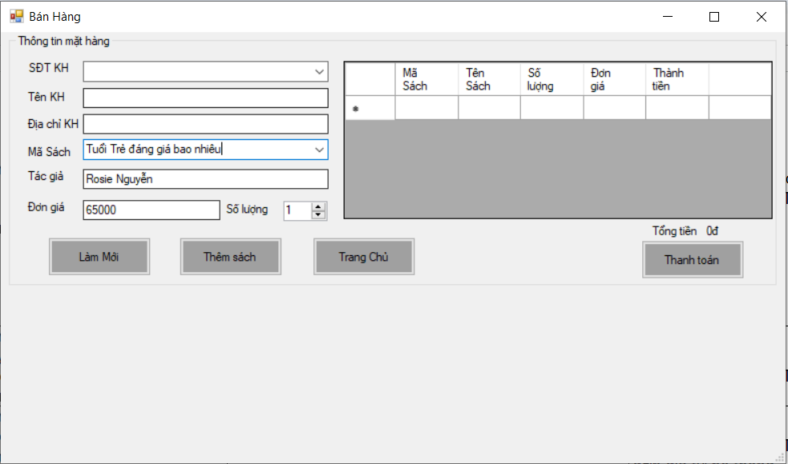 | 1. Thông tin sách xuất hiện trên danh sách chi tiết hóa đơn, thuộc tính thành tiền được tính bằng đơn giá * số lượng cảu sách đó 2. Thuộc tính tổng tiền sẽ được tính bằng tổng của các giá trị thành tiền có trong danh sách chi tiết hóa đơn | 1. Thông tin sách xuất hiện trên danh sách chi tiết hóa đơn, thuộc tính thành tiền được tính bằng đơn giá * số lượng cảu sách đó 2. Thuộc tính tổng tiền sẽ được tính bằng tổng của các giá trị thành tiền có trong danh sách chi tiết hóa đơn | Pass | Việt Anh
AT_BH_11 | Chọn 1 bản ghi trong danh sách hóa đơn | Chọn vào 1 bản ghi chi tiết hóa đơn trong danh sách hóa đơn | 1.Tại màn hình quản lý bán hàng | 1. Truy cập màn hình Quản lý bán hàng 2. Chọn vào bản ghi bất kì có trong danh sách chi tiết hóa đơn | 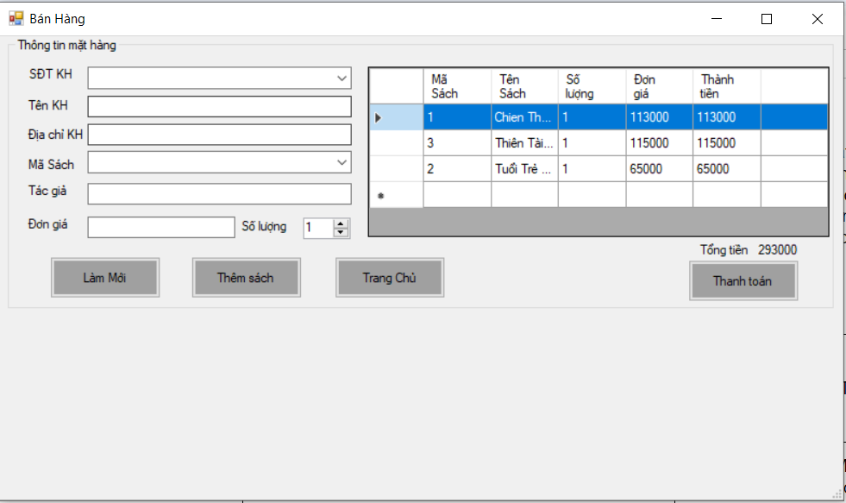 | 1.Các ô textbox của các dữ liệu về sách sẽ được fill dữ liệu tương tự với bản ghi khi chọn vào 1 bản ghi chi tiết hóa đơn trong danh sách hóa đơn bất kì | Không có thì fill vào các ô textbox cả | Fail | Việt Anh
AT_BH_12 | Sửa Chi tiết Hóa đơn | Bỏ trống Mã sách Bỏ trống Tác giả Bỏ trống Đơn giá Bỏ trống Số lượng | 1.Tại màn hình quản lý bán hàng | 1. Truy cập màn hình Quản lý bán hàng 2. Chọn vào bản ghi bất kì có trong danh sách chi tiết hóa đơn 3. Các ô textbox của các dữ liệu về sách sẽ được fill dữ liệu tương tự với bản ghi 4. Nhập lại dữ liệu, bỏ trống 1 trong các trường Mã sách, Tác giả, Đơn giá, Số lượng 5. Click button Lưu |  | 1. Sửa không thành công Message thông báo 'Thông tin sách không được bỏ trống' | Chưa có chức năng này | Fail | Việt Anh
AT_BH_13 |  | Đầy đủ thông tin | 1.Tại màn hình quản lý bán hàng | 1. Truy cập màn hình Quản lý bán hàng 2. Chọn vào bản ghi bất kì có trong danh sách chi tiết hóa đơn 3. Các ô textbox của các dữ liệu về sách sẽ được fill dữ liệu tương tự với bản ghi, và hiển thị thêm button Lưu 4. Nhập lại dữ liệu đầy đủ các trường thông tin của sách 5. Click button Lưu |  | 1.Sửa thành công Message thông báo 'Sửa thành công' 2. Bản ghi trong danh sách chi tiết hóa đơn sẽ được thay đổi theo dữ liệu được điền lại vào | Chưa có chức năng này | Fail | Việt Anh
AT_BH_14 | Xóa chi tiết hóa đơn | Xóa chi tiết hóa đơn | 1.Tại màn hình quản lý bán hàng | 1. Truy cập màn hình Quản lý bán hàng 2. Chọn vào bản ghi bất kì có trong danh sách chi tiết hóa đơn 3. Các ô textbox của các dữ liệu về sách sẽ được fill dữ liệu tương tự với bản ghi, và hiển thị thêm button Xóa 4. Click button Xóa |  | 1. Bản ghi đó sẽ bị xóa khỏi danh sách chi tiết hóa đơn | Chưa có chức năng này | Fail | Việt Anh
AT_BH_15 | Lam mới hóa đơn | Làm mới hóa đơn | 1.Tại màn hình quản lý bán hàng | 1. Click button Làm mới | 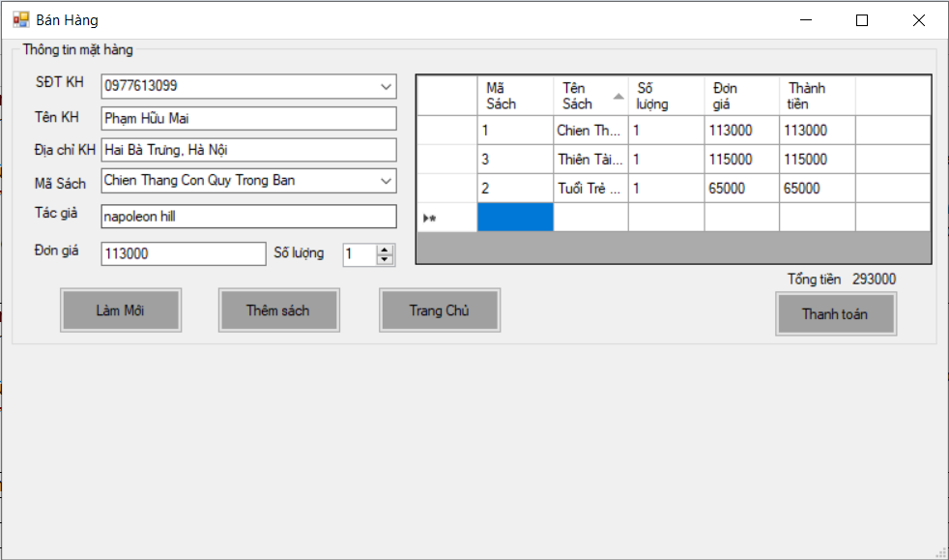 | 1. Tất cả các dữ liệu hiện lên trên form Bán hàng sẽ được reset về ban đầu | 1. Tất cả các dữ liệu hiện lên trên form Bán hàng sẽ được reset về ban đầu | Pass | Việt Anh

